Österreich gesamt
 | Ö- Fonds-KA
 | Betten | INT | KI | KCH | KJP | CH | NC | IM | GGH | NEU | PSY | DER | AU | HNO | URO | PCH | PUL | OR | UC | MKG | SRN | GEM | AG/R | RNS | PAL | PSO3 | Summe
 | systemisierte Betten 2015 | 2442 | 1357 | 291 | 384 | 6123 | 522 | 12195 | 2977 | 3009 | 3546 | 636 | 763 | 1093 | 1271 | 229 | 1030 | 2277 | 2951 | 191 | 305 | 418 | 1742 | 235 | 331 | 530 | 46848
 | tatsächliche Betten 2015 | 2369 | 1318 | 252 | 359 | 5784 | 453 | 11932 | 2883 | 2797 | 3408 | 586 | 730 | 1019 | 1204 | 224 | 941 | 2333 | 2809 | 190 | 261 | 407 | 1660 | 249 | 317 | 500 | 44985
 | PLANBetten RSG1,2 | Bundesweite Summen-Darstellung aufgrund z.T. unterschiedlicher Betten-Zurodnung auf Fachrichtungen in den RSG nicht verfügbar |  |  |  |  |  |  |  |  |  |  |  |  |  |  |  |  |  |  |  |  |  |  |  |  | 45542
 | PLANBetten L-KAP

 | Ö- alle Akut KA
 | Betten | INT | KI | KCH | KJP | CH | NC | IM | GGH | NEU | PSY | DER | AU | HNO | URO | PCH | PUL | OR | UC | MKG | SRN | GEM | AG/R | RNS | PAL | PSO | Summe
 | systemisierte Betten 2015 | 2503 | 1357 | 291 | 384 | 6123 | 522 | 12195 | 2977 | 3009 | 3546 | 636 | 763 | 1093 | 1271 | 229 | 1030 | 2277 | 3875 | 191 | 305 | 3080 | 1742 | 235 | 331 | 555 | 50520
 | tatsächliche Betten 2015 | 2430 | 1318 | 252 | 359 | 5784 | 453 | 11932 | 2883 | 2797 | 3408 | 586 | 730 | 1019 | 1204 | 224 | 941 | 2333 | 3634 | 190 | 261 | 2841 | 1660 | 249 | 317 | 525 | 48330
 | PLANBetten RSG | Bundesweite Summen-Darstellung aufgrund z.T. unterschiedlicher Betten-Zurodnung auf Fachrichtungen in den RSG sowie aufgrund nicht vorhandener Darstellung in einigen Bundesländern nicht verfügbar
 | PLANBetten L-KAP

 | Ö- LAP: RFZ/BLB |  |  |  |  |  |  |  |  |  |  |  |  |  |  |  |  |  |  |  |  |  |  |  | HD-Plätze (chronisch)
 | Fonds-KA insg. | HCH | TCH | GCH | TXC | KAR | ONK | BRZ | SZT | NUKT | NEP | DIA | BRA | KHCH | KTXC | KKAR | KIONK | KSZT | KNEP | NEO | SU | N-B | N-C | ZAE | int. | ex. | insg.
 | Anzahl Leistungsstandorte IST 2015 | 9 | 12 | 31 | 4 | 28 | 39 | 0 | 9 | 9 | 15 | 46 | 2 | 4 | 3 | 4 | 6 | 3 | 1 | 31 | 37 | 40 | 27 | 20 | 671 | 326 | 997
 | Anzahl Standorte SOLL RSG | Bundesweite Summen-Darstellung aufgrund unterschiedlicher Planungsstände RSG/L-KAP mit/ohne Standortdefinition, unterschiedlicher Planungshorizonte nicht verfügbar
 | Anzahl Standorte SOLL L-KAP

 | Ö- Ambulante ärztliche Versorgung
 | Versorgungssituation | AM | KI | KCH1 | KJP | CH1 | NC | IM | GGH | NEU | PSY | DER | AU | HNO | URO | PCH1 | PUL | OR | UC | ZMK | RAD | NUK | MG | PMR | LAB | PAT | insg.
 | IST gesamt 2014: ÄAVE (exkl. WÄ) (gem. Regiomed)2 | 3985.7 | 533.9 | - | 39.7 | 514.4 | - | 1187.7 | 694.1 | 248.1 | 247.5 | 397.3 | 536.8 | 353.9 | 263.9 | - | 173.5 | 371.4 | 453.5 | 3061.0 | i.E. | n.v. | i.E. | i.E. | i.E. | i.E. | 13062.4
 | IST-Stand gem. RSG | Bundesweite Summen-Darstellung nicht verfügbar, da nicht für alle Bundesländer Angaben über die amb. ärztl. Versorgung im RSG enthalten, tlw. auch unterschiedliche Planungseinheiten
 | Empfehlung RSG
 | §2-Kassenplanstellen IST 2015 | Bundesweite Summen-Darstellung nicht verfügbar, da derzeit keine vollständige Offenlegung der Kassenstellenpläne sowie unterschiedliche Horizonte, Pläne und IST-Stände gemeldet
 | RSG - §2-Kassenplanstellen SOLL

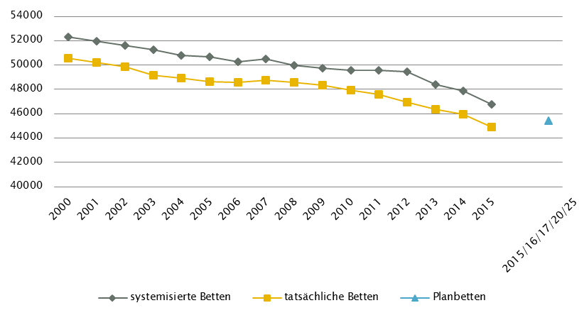
 | Ö- GGP |  |  |  |  |  |  |  |  |  |  |  |  | Anzahl der Betten in Fonds-KA im Vergleich zu PLANBetten 2015/16/17/20/25 gemäß KA-Statistik - BMGF
 | GG in Fonds-KA insgesamt | CT | MR | COR | STR | ECT | PET
 | GG 2015 | 141 | 80 | 43 | 42 | 70 | 17
 | GGP | 145 | 95 | 41 | 56 | 73 | 22

 | GG in Akut-KA insgesamt | CT | MR | COR | STR | ECT | PET
 | GG 2015 | 151 | 94 | 46 | 42 | 72 | 17
 | GGP | 158 | 104 | 42 | 56 | 75 | 22

 | GG im extram. Bereich | CT | MR | COR | STR | ECT | PET
 | GG 2015 | 95 | 88 | 2 | 1 | 22 | 3
 | GGP | 74 | 63 | 0 | 1 | 17 | 0

 | GG in Rehabilitationszentren | CT | MR | COR | STR | ECT | PET
 | GG 2015 | 0 | 0 | 1 | 0 | 2 | 0
 | GGP | 0 | 0 | 1 | 0 | 2 | 0

 | GG im Bundesland insgesamt | CT | MR | COR | STR | ECT | PET
 | GG 2015 | 251 | 182 | 49 | 43 | 96 | 20
 | GGP | 232 | 167 | 43 | 57 | 94 | 22

 | Fußnoten

 | Ö- Fonds-KA

1 | diverse RSG bzw. L-KAP
2 | Größenordnung, da unterschiedliche Planungshorizonte RSG und L-KAP
3 | davon in Fonds-KA für PSO-K 135 system. Betten/ 122 tatsächl. Betten/ PLANBetten (tlw.) nicht verfügbar

 | Ö- Ambulante ärztliche Versorgung

1 | CH inkl. KCH und PCH
2 | CAVE: neue Systematik der Fachrichtungsverteilung, keine Vergleichbarkeit zur Information RSG mit
 | Datenbasis vor Umstellung

 | Quellen: BMG - Krankenanstaltenstatistik; BMG - Diagnosen- und Leistungsdokumentation der österreichischen KA; KDok 2015; RSG, LKAP, Abstimmungsergebnis GÖG-LGF;
 | HVSVT - Regiomed; Ärzteliste der ÖÄK; Psychotherapeutenliste des BMG; Liste der Klinischen Psychologinnen und Klinischen Psychologen des BMG;
 | ÖSG 2017; GÖG-eigene bundeslandspezifische Umfrage unter Einbeziehung vom Amt der Landesregierung, PSD, psychosoziale Vereine, Psychiatriekoordinatoren

Burgenland
 | Burgenland - Fonds-KA
 | Betten | INT | KI | KCH | KJP | CH | NC | IM | GGH | NEU | PSY | DER | AU | HNO | URO | PCH | PUL | OR | UC | MKG | SRN | GEM | AG/R | RNS | PAL | PSO | Summe
 | systemisierte Betten 2015 | 83 | 35 | 0 | 0 | 179 | 0 | 336 | 82 | 83 | 53 | 0 | 10 | 31 | 35 | 0 | 0 | 38 | 78 | 0 | 0 | 116 | 0 | 0 | 13 | 0 | 1172
 | tatsächliche Betten 2015 | 76 | 48 | 0 | 0 | 193 | 0 | 347 | 84 | 43 | 53 | 0 | 10 | 28 | 32 | 0 | 0 | 48 | 77 | 0 | 0 | 96 | 0 | 0 | 9 | 0 | 1144
 | PLANBetten RSG Burgenland (2015)1 | 86 | 41 | 0 | 0 | 183 | 0 | 333 | 78 | 90 | 72 | 0 | 10 | 34 | 35 | 0 | 0 | 43 | 92 | 0 | 0 | 137 | 0 | 0 | 18 | 0 | 1252
 | PLANBetten BKAP (2015) | n.v. | n.v. | n.v. | n.v. | n.v. | n.v. | n.v. | n.v. | n.v. | n.v. | n.v. | n.v. | n.v. | n.v. | n.v. | n.v. | n.v. | n.v. | n.v. | n.v. | n.v. | n.v. | n.v. | n.v. | n.v. | n.v.

 | Burgenland - alle Akut KA
 | Betten | INT | KI | KCH | KJP | CH | NC | IM | GGH | NEU | PSY | DER | AU | HNO | URO | PCH | PUL | OR | UC | MKG | SRN | GEM | AG/R | RNS | PAL | PSO | Summe
 | systemisierte Betten 2015 | 83 | 35 | 0 | 0 | 179 | 0 | 336 | 82 | 83 | 53 | 0 | 10 | 31 | 35 | 0 | 0 | 38 | 78 | 0 | 0 | 116 | 0 | 0 | 13 | 0 | 1172
 | tatsächliche Betten 2015 | 76 | 48 | 0 | 0 | 193 | 0 | 347 | 84 | 43 | 53 | 0 | 10 | 28 | 32 | 0 | 0 | 48 | 77 | 0 | 0 | 96 | 0 | 0 | 9 | 0 | 1144
 | PLANBetten RSG Burgenland (2015) | 86 | 41 | 0 | 0 | 183 | 0 | 333 | 78 | 90 | 72 | 0 | 10 | 34 | 35 | 0 | 0 | 43 | 92 | 0 | 0 | 137 | 0 | 0 | 18 | 0 | 1252
 | PLANBetten BKAP (2015) | n.v. | n.v. | n.v. | n.v. | n.v. | n.v. | n.v. | n.v. | n.v. | n.v. | n.v. | n.v. | n.v. | n.v. | n.v. | n.v. | n.v. | n.v. | n.v. | n.v. | n.v. | n.v. | n.v. | n.v. | n.v. | n.v.

 | Burgenland - LAP: RFZ/BLB |  |  |  |  |  |  |  |  |  |  |  |  |  |  |  |  |  |  |  |  |  |  |  | HD-Plätze (chronisch)1
 | Fonds-KA insg. | HCH | TCH | GCH | TXC | KAR | ONK1 | BRZ | SZT | NUKT | NEP | DIA | BRA | KHCH | KTXC | KKAR | KIONK | KSZT | KNEP | NEO | SU | N-B | N-C | ZAE | int. | ex. | insg.
 | Anzahl Leistungsstandorte IST 2015 | 0 | 0 | 2 | 0 | 1 | 2 | n.v. | 0 | 0 | 0 | 2 | n.v. | 0 | 0 | 0 | 0 | 0 | 0 | 2 | 2 | 2 | 1 | 1 | 24 | 10 | 34
 | Anzahl Standorte SOLL RSG Burgenland (2015) | 0 | n.v. | 2 | 0 | 1 | 2 | n.v. | 0 | 0 | n.v. | 2 | n.v. | n.v. | n.v. | 0 | n.v. | n.v. | n.v. | 2 | 2 | 2 | 2 | 3 | 29 |  | 29
 | Anzahl Standorte SOLL BKAP | n.v. | n.v. | n.v. | n.v. | n.v. | n.v. | n.v. | n.v. | n.v. | n.v. | n.v. | n.v. | n.v. | n.v. | n.v. | n.v. | n.v. | n.v. | n.v. | n.v. | n.v. | n.v. | n.v. | n.v. | n.v. | n.v.

 | Burgenland - Ambulante ärztliche Versorgung
 | Versorgungssituation | AM | KI | KCH1 | KJP2 | CH1 | NC | IM | GGH | NEU3 | PSY2,3 | DER | AU | HNO | URO | PCH1 | PUL | OR | UC | ZMK4 | RAD | NUK | MG | PMR | LAB | PAT | insg.
 | IST gesamt 2014: ÄAVE (exkl. WÄ) (gem. Regiomed)5 | 174.8 | 14.5 | - | 2.0 | 11.8 | - | 27.0 | 23.6 | 7.9 | 7.9 | 7.3 | 16.3 | 10.5 | 9.2 | - | 4.8 | 10.9 | 14.4 | 89.9 | i.E. | n.v. | i.E. | i.E. | i.E. | i.E. | 433.0
 | IST-Stand 2009 gem. RSG (Basis AVE pro 100.000 EW) | 57.6 | 7.1 | n.v. | n.v. | 4.8 | n.v. | 10.2 | 9.6 | 3.5 | 2.1 | 3.4 | 6.0 | 4.1 | 3.3 | n.v. | 2.7 | 4.6 | 6.2 | 36.5 | 5.3 | n.v. | n.v. | 0.8 | n.v. | n.v. | 167.8
 | Empfehlung RSG ÄVZÄ (2015) | n.v. | n.v. | n.v. | n.v. | n.v. | n.v. | n.v. | n.v. | n.v. | n.v. | n.v. | n.v. | n.v. | n.v. | n.v. | n.v. | n.v. | n.v. | n.v. | n.v. | n.v. | n.v. | n.v. | n.v. | n.v. | n.v.
 | §2-Kassenplanstellen IST 2015
 | RSG - §2-Kassenplanstellen SOLL

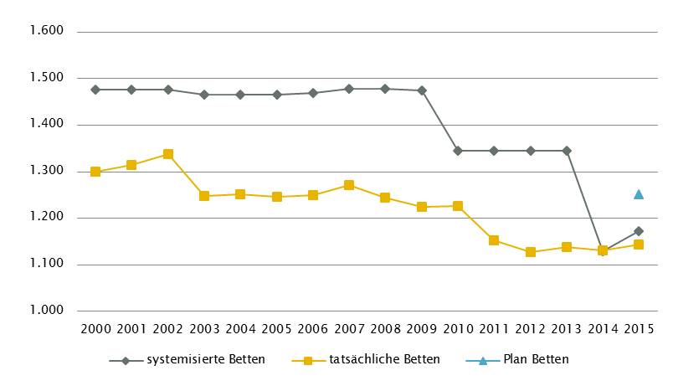
 | Burgenland - GGP (gem. ÖSG 2017) |  |  |  |  |  |  |  |  |  |  |  |  | Anzahl der Betten in Fonds-KA im Vergleich zu PLANBetten 2015 gemäß KA-Statistik - BMGF
 | GG in Fonds-KA insgesamt | CT1 | MR | COR2 | STR | ECT3 | PET
 | GG 2015 | 5 | 2 | 1 | 0 | 1 | 0
 | GGP | 5 | 4 | 1 | 0 | 1 | 0

 | GG in Akut-KA insgesamt | CT | MR | COR | STR | ECT | PET
 | GG 2015 | 5 | 2 | 1 | 0 | 1 | 0
 | GGP | 5 | 4 | 1 | 0 | 1 | 0

 | GG im extram. Bereich | CT | MR | COR | STR | ECT | PET
 | GG 2015 | 4 | 2 | 0 | 0 | 2 | 0
 | GGP | 3 | 1 | 0 | 0 | 2 | 0

 | GG in Rehabilitationszentren | CT | MR | COR | STR | ECT | PET
 | GG 2015 | 0 | 0 | 0 | 0 | 0 | 0
 | GGP | 0 | 0 | 0 | 0 | 0 | 0

 | GG im Bundesland insgesamt | CT | MR4 | COR | STR | ECT | PET
 | GG 2015 | 9 | 4 | 1 | 0 | 3 | 0
 | GGP | 8 | 5 | 1 | 0 | 3 | 0

 | Fußnoten

 | Burgenland - Fonds-KA |  |  |  |  |  |  |  |  | Burgenland - GGP

1 | RSG: Beschluss Landes-Gesundheitsplattform Burgenland Dezember 2011 |  |  |  |  |  |  |  | 1 | exkl. Funktionsgerät: 1 CT
 | RSG-Änderungen: Beschluss Landes-Zielsteuerungskommission Mai 2014 |  |  |  |  |  |  |  | 2 | COR in Fonds-KA insgesamt: DSA/COR-Kombinationsgerät (im KH Eisenstadt K102)
 | sowie Beschluss Landes-Zielsteuerungskommission November 2014 |  |  |  |  |  |  |  | 3 | ECT in Fonds-KA insgesamt: Kooperation KH Eisenstadt (K102) mit KH Wr. Neustadt (K356)
 |  |  |  |  |  |  |  |  | 4 | MR, GG insgesamt: ergänzend 1 MR mit einer Feldstärke < 1 Tesla eingerichtet (extramuraler Standort, Oberpullendorf)

 | Burgenland - LAP: RFZ/BLB

1 | ONK: Darstellung ONKZ + ONKS gesamt, davon 0 ONKZ im IST und im RSG

 | Burgenland - HD-Plätze

1 | Die 10 extramuralen Plätze stehen nur an drei Tagen zur Verfügung

 | Burgenland - Ambulante ärztliche Versorgung

1 | CH inkl. KCH und PCH
2 | IST 2009 (gemäß RSG): PSY inkl. KJP
3 | IST 2014 (gemäß Regiomed): inkl. Zuordnung von FÄ für NEU/PSY und PSY/NEU nach Fachschwerpunkt
4 | IST 2014 (gemäß Regiomed): ZMK inkl. MKG, Dr. med. dent und Dentisten
5 | CAVE: neue Systematik der Fachrichtungsverteilung, keine Vergleichbarkeit zur Information RSG mit
 | Datenbasis vor Umstellung

 | Quellen: BMG - Krankenanstaltenstatistik; BMG - Diagnosen- und Leistungsdokumentation der österreichischen KA; KDok 2015; RSG, LKAP, Abstimmungsergebnis GÖG-LGF;
 | HVSVT - Regiomed; Ärzteliste der ÖÄK; Psychotherapeutenliste des BMG; Liste der Klinischen Psychologinnen und Klinischen Psychologen des BMG;
 | ÖSG 2017; GÖG-eigene bundeslandspezifische Umfrage unter Einbeziehung vom Amt der Landesregierung, PSD, psychosoziale Vereine, Psychiatriekoordinatoren

Kärnten
 | Kärnten - Fonds-KA
 | Betten | INT | KI | KCH | KJP | CH2 | NC | IM3 | GGH | NEU | PSY6 | DER | AU | HNO | URO | PCH | PUL | OR | OR/TR | MKG | SRN | GEM5 | AG/R | RNS | PAL | PSO4 | Summe
 | systemisierte Betten 2015 | 161 | 76 | 25 | 43 | 313 | 37 | 755 | 146 | 208 | 276 | 40 | 35 | 61 | 68 | 18 | 61 | 35 | 386 | 15 | 20 | 16 | 324 | 0 | 32 | 56 | 3207
 | tatsächliche Betten 2015 | 146 | 78 | 22 | 34 | 349 | 34 | 860 | 189 | 169 | 267 | 39 | 26 | 51 | 56 | 17 | 54 | 156 | 222 | 18 | 16 | 34 | 292 | 15 | 31 | 53 | 3228
 | PLANBetten RSG Kärnten (2020)1 | 165 | 76 | 25 | 43 | 313 | 37 | 755 | 146 | 208 | 276 | 40 | 35 | 61 | 68 | 18 | 61 | 35 | 386 | 15 | 20 | 21 | 324 | 0 | 32 | 62 | 3222
 | PLANBetten KKAP 2015 (2020)1 | 165 | 76 | 25 | 43 | 313 | 37 | 755 | 146 | 208 | 276 | 40 | 35 | 61 | 68 | 18 | 61 | 35 | 386 | 15 | 20 | 21 | 324 | 0 | 32 | 62 | 3222

 | Kärnten - alle Akut KA
 | Betten | INT | KI | KCH | KJP | CH | NC | IM | GGH | NEU | PSY | DER | AU | HNO | URO | PCH | PUL | OR | OR/TR | MKG | SRN | GEM | AG/R | RNS | PAL | PSO | Summe
 | systemisierte Betten 2015 | 167 | 76 | 25 | 43 | 313 | 37 | 755 | 146 | 208 | 276 | 40 | 35 | 61 | 68 | 18 | 61 | 35 | 480 | 15 | 20 | 328 | 324 | 0 | 32 | 56 | 3619
 | tatsächliche Betten 2015 | 152 | 78 | 22 | 34 | 349 | 34 | 860 | 189 | 169 | 267 | 39 | 26 | 51 | 56 | 17 | 54 | 156 | 316 | 18 | 16 | 346 | 292 | 15 | 31 | 53 | 3640
 | PLANBetten RSG Kärnten (2020)1 | n.v. | n.v. | n.v. | n.v. | n.v. | n.v. | n.v. | n.v. | n.v. | n.v. | n.v. | n.v. | n.v. | n.v. | n.v. | n.v. | n.v. | n.v. | n.v. | n.v. | n.v. | n.v. | n.v. | n.v. | n.v. | n.v.
 | PLANBetten KKAP 2015 (2020)1 | n.v. | n.v. | n.v. | n.v. | n.v. | n.v. | n.v. | n.v. | n.v. | n.v. | n.v. | n.v. | n.v. | n.v. | n.v. | n.v. | n.v. | n.v. | n.v. | n.v. | n.v. | n.v. | n.v. | n.v. | n.v. | n.v.

 | Kärnten - LAP: RFZ/BLB |  |  |  |  |  |  |  |  |  |  |  |  |  |  |  |  |  |  |  |  |  |  |  | HD-Plätze (chronisch)1
 | Fonds-KA insg. | HCH | TCH | GCH | TXC | KAR | ONK2 | BRZ | SZT1 | NUKT | NEP3 | DIA | BRA | KHCH | KTXC | KKAR | KIONK | KSZT | KNEP | NEO | SU | N-B | N-C | ZAE | int. | ex. | insg.
 | Anzahl Leistungsstandorte IST 2015 | 1 | 1 | 2 | 0 | 2 | 3 | n.v. | 1 | 1 | 2 | 4 | n.v. | 0 | 0 | 0 | 0 | 0 | 0 | 2 | 2 | 3 | 3 | 1 | 60 | 21 | 81
 | Anzahl Standorte SOLL RSG Kärnten (2020)1 | 1 | 1 | 2 | 0 | 2 | 3 | n.v. | 1 | 1 | 2 | 4 | n.v. | n.v. | n.v. | 0 | 1 | n.v. | n.v. | 2 | 2 | 3 | 3 | 2 | 60 | 21 | 81
 | Anzahl Standorte SOLL KKAP 2015 (2020)1 | 1 | 1 | 2 | 0 | 2 | 3 | n.v. | 1 | 1 | 2 | 4 | n.v. | n.v. | n.v. | 0 | 1 | n.v. | n.v. | 2 | 2 | 3 | 3 | 2 | 60 | n.v. | n.v.

 | Kärnten - Ambulante ärztliche Versorgung
 | Versorgungssituation | AM8 | KI | KCH1,2 | KJP | CH1,2 | NC2 | IM | GGH | NEU4 | PSY3,4 | DER | AU | HNO | URO | PCH1,2 | PUL | OR | UC | ZMK5 | RAD | NUK | MG | PMR | LAB | PAT | insg.
 | IST gesamt 2014: ÄAVE (exkl. WÄ) (gem. Regiomed)6 | 257.3 | 29.0 | - | 3.4 | 42.7 | - | 89.4 | 47.8 | 13.7 | 13.1 | 19.8 | 34.0 | 24.8 | 13.2 | - | 10.3 | 17.3 | 52.2 | 199.5 | i.E. | n.v. | i.E. | i.E. | i.E. | i.E. | 867.4
 | IST-Stand 2007 gem. RSG (Basis AVE) | 270.0 | 31.0 | - | - | 40.0 | - | 75.0 | 59.0 | 30.0 |  | 20.0 | 32.0 | 22.0 | 13.0 | - | 9.0 | 17.0 | 46.0 | 207.0 | n.v. | n.v. | n.v. | n.v. | n.v. | n.v. | 871.0
 | Empfehlung RSG AVE (2015)7 | n.v. | n.v. | n.v. | n.v. | n.v. | n.v. | n.v. | n.v. | n.v. | n.v. | n.v. | n.v. | n.v. | n.v. | n.v. | n.v. | n.v. | n.v. | n.v. | n.v. | n.v. | n.v. | n.v. | n.v. | n.v. | n.v.
 | §2-Kassenplanstellen IST 2015
 | RSG §2-Kassenplanstellen SOLL 2020 | 261 | 16 | n.v. | n.v. | 0 | 0 | 26 | 25 | 7 | 8 | 14 | 27 | 14 | 11 | n.v. | 9 | 16 |  | 171 | 16 | n.v. | n.v. | n.v. | n.v. | n.v. | 621

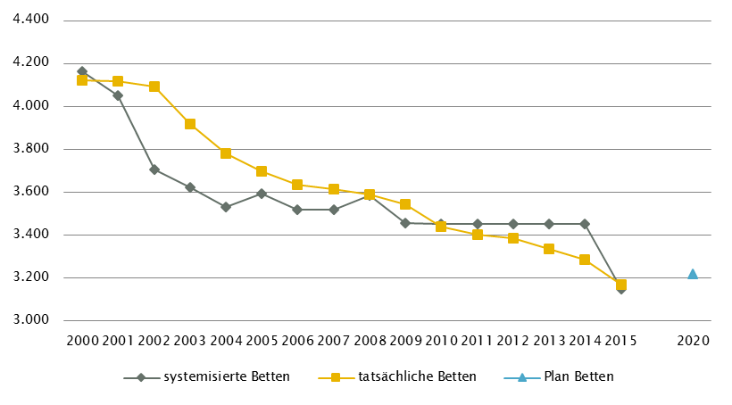
 | Kärnten - GGP (gem. ÖSG 2017) |  |  |  |  |  |  |  |  |  |  |  |  | Anzahl der Betten in Fonds-KA im Vergleich zu PLANBetten 2020 gemäß KA-Statistik - BMGF
 | GG in Fonds-KA insgesamt | CT1,6 | MR6 | COR | STR 4 | ECT | PET
 | GG 2015 | 9 | 6 | 2 | 3 | 3 | 1
 | GGP | 10 | 8 | 3 | 4 | 5 | 2

 | GG in Akut-KA insgesamt | CT | MR | COR | STR | ECT | PET
 | GG 2015 | 11 | 8 | 2 | 3 | 4 | 1
 | GGP | 11 | 9 | 3 | 4 | 6 | 2

 | GG im extram. Bereich | CT2 | MR3 | COR | STR | ECT | PET
 | GG 2015 | 6 | 4 | 1 | 0 | 0 | 0
 | GGP | 6 | 3 | 0 | 0 | 0 | 0

 | GG in Rehabilitationszentren | CT | MR | COR | STR | ECT | PET
 | GG 2015 | 0 | 0 | 0 | 0 | 0 | 0
 | GGP | 0 | 0 | 0 | 0 | 0 | 0

 | GG im Bundesland insgesamt | CT | MR | COR | STR | ECT | PET
 | GG 2015 | 17 | 12 | 3 | 3 | 4 | 1
 | GGP | 17 | 12 | 3 | 4 | 6 | 2

 | Fußnoten

 | Kärnten - Fonds-KA |  |  |  |  |  |  |  | Kärnten - GGP

1 | RSG: Beschluss LZK Kärnten 18. Juni 2015; |  |  |  |  |  |  | 1 | exkl. Funktionsgeräte: 3 CT
 | VO der Ktn. Landesregierung - KKAP 2015: vgl. LGBl. Nr. 48/2015 |  |  |  |  |  |  | 2 | CT im extram. Bereich *: exklusive 1 Kooperation mit Akut-KA (St. Veit/Glan BBR KH, K214)
2 | CH: exkl. PCH und KCH, inkl. 48 Betten Herz-Thorax- und Gefäßchirurgie |  |  |  |  |  |  | 3 | MR im extram. Bereich *: exklusive 3 Kooperationen mit Akut-KA (Klagenfurt LKH, K205; Spittal/Drau KH, K215; Wolfsberg LKH, K219)
3 | IM: exkl. PUL |  |  |  |  |  |  | 4 | STR: Geräteanzahl inkl. intraoperativ genutztem Gerät; Prüfung in Hinblick auf Einsatz als Funktionsgerät vorzunehmen
4 | PSO: davon in Fonds-KA für PSO-K 12 system. Betten/ 12 tatsächl. Betten/ 12 PLANBetten |  |  |  |  |  |  | 5 | CT, MR in Fonds-KA insgesamt: inklusive des CT- und MR-Gerätes des UKH Klagenfurt vorbehaltlich der geplanten Kooperation
5 | GEM: davon 2015: ZNA-Klagenfurt 16 system. Betten/ 34 tatsächl. Betten |  |  |  |  |  |  |  | zwischen dem Klinikum Klagenfurt und dem UKH Klagenfurt
 | und im RSG/KKAP 21 ZAE (Klinikum Klagenfurt: 16 B.; LKH Villach: 5 B.)
6 | PSY: inkl. 56 systemisierte und 56 tatsächliche Betten für Abhängigkeitserkrankungen

 | Kärnten - LAP: RFZ/BLB

1 | SZT: autologe SZT
2 | ONK: Darstellung ONKZ + ONKS gesamt, davon 1 ONKZ
3 | NEP: Darstellung NEPZ + NEPS gesamt, davon 1 NEPZ

 | Kärnten - HD-Plätze

1 | RSG: Beschluss LZF Kärnten Juni 2015; KKAP: vgl. LGBl. Nr. 48/2015

 | Kärnten - Ambulante ärztliche Versorgung

1 | IST 2014 (gemäß Regiomed): CH inkl. KCH und PCH
2 | IST 2007 (gemäß RSG): CH inkl. KCH, PCH und NC
3 | IST 2014 (gemäß Regiomed): inkl. Zuordnung von FÄ für NEU/PSY und PSY/NEU nach Fachschwerpunkt
4 | IST 2007 (gemäß RSG): PSY inkl. KJP und NEU
5 | IST 2014 (gemäß Regiomed): ZMK inkl. MKG, Dr. med. dent und Dentisten
6 | CAVE: neue Systematik der Fachrichtungsverteilung, keine Vergleichbarkeit zur Information RSG mit Datenbasis vor Umstellung
7 | geplant, aber ohne Beschluß
8 | RSG 2020 sieht 6 Primärversorgungs-Einheiten vor; die dort tätigen Ärztinnen/Ärzte sind in den angeführten Soll-Planstellen bereits enthalten

 | Quellen: BMG - Krankenanstaltenstatistik; BMG - Diagnosen- und Leistungsdokumentation der österreichischen KA; KDok 2015; RSG, LKAP, Abstimmungsergebnis GÖG-LGF;
 | HVSVT - Regiomed; Ärzteliste der ÖÄK; Psychotherapeutenliste des BMG; Liste der Klinischen Psychologinnen und Klinischen Psychologen des BMG;
 | ÖSG 2017; GÖG-eigene bundeslandspezifische Umfrage unter Einbeziehung vom Amt der Landesregierung, PSD, psychosoziale Vereine, Psychiatriekoordinatoren

NÖ
 | NÖ - Fonds-KA
 | Betten | INT | KI | KCH | KJP | CH | NC | IM | GGH | NEU | PSY4 | DER | AU | HNO | URO | PCH | PUL | OR | UC | MKG | SRN | GEM2 | AG/R | RNS | PAL | PSO3 | Summe
 | systemisierte Betten 2015 | 373 | 220 | 0 | 88 | 1162 | 75 | 2129 | 614 | 572 | 508 | 79 | 143 | 166 | 230 | 25 | 107 | 408 | 611 | 15 | 30 | 119 | 0 | 67 | 38 | 106 | 7885
 | tatsächliche Betten 2015 | 373 | 220 | 0 | 86 | 1152 | 73 | 2125 | 618 | 549 | 509 | 78 | 135 | 162 | 230 | 24 | 102 | 413 | 627 | 15 | 22 | 115 | 0 | 70 | 35 | 106 | 7839
 | PLANBetten RSG NÖ (2015)1 | 399 | 232 | 0 | 128 | 978 | 86 | 1963 | 463 | 603 | 730 | 75 | 132 | 136 | 198 | 20 | 122 | 368 | 480 | 15 | 62 | 320 | 0 | 469 | 76 | 149 | 8204
 | PLANBetten NKAP | n.v. | n.v. | n.v. | n.v. | n.v. | n.v. | n.v. | n.v. | n.v. | n.v. | n.v. | n.v. | n.v. | n.v. | n.v. | n.v. | n.v. | n.v. | n.v. | n.v. | n.v. | n.v. | n.v. | n.v. | n.v. | n.v.

 | NÖ - alle Akut KA
 | Betten | INT | KI | KCH | KJP | CH | NC | IM | GGH | NEU | PSY | DER | AU | HNO | URO | PCH | PUL | OR | UC | MKG | SRN | GEM | AG/R | RNS | PAL | PSO | Summe
 | systemisierte Betten 2015 | 373 | 220 | 0 | 88 | 1162 | 75 | 2129 | 614 | 572 | 508 | 79 | 143 | 166 | 230 | 25 | 107 | 408 | 611 | 15 | 30 | 119 | 0 | 67 | 38 | 106 | 7885
 | tatsächliche Betten 2015 | 373 | 220 | 0 | 86 | 1152 | 73 | 2125 | 618 | 549 | 509 | 78 | 135 | 162 | 230 | 24 | 102 | 413 | 627 | 15 | 22 | 115 | 0 | 70 | 35 | 106 | 7839
 | PLANBetten RSG NÖ (2015) | 399 | 232 | 0 | 128 | 978 | 86 | 1963 | 463 | 603 | 730 | 75 | 132 | 136 | 198 | 20 | 122 | 368 | 480 | 15 | 62 | 320 | 0 | 469 | 76 | 149 | 8204
 | PLANBetten NKAP | n.v. | n.v. | n.v. | n.v. | n.v. | n.v. | n.v. | n.v. | n.v. | n.v. | n.v. | n.v. | n.v. | n.v. | n.v. | n.v. | n.v. | n.v. | n.v. | n.v. | n.v. | n.v. | n.v. | n.v. | n.v. | n.v.

 | NÖ - LAP: RFZ/BLB |  |  |  |  |  |  |  |  |  |  |  |  |  |  |  |  |  |  |  |  |  |  |  | HD-Plätze (chronisch)
 | Fonds-KA insg. | HCH | TCH | GCH | TXC | KAR | ONK1 | BRZ | SZT | NUKT | NEP | DIA | BRA | KHCH | KTXC | KKAR | KIONK | KSZT | KNEP | NEO | SU | N-B | N-C | ZAE | int. | ex. | insg.
 | Anzahl Leistungsstandorte IST 2015 | 1 | 1 | 7 | 0 | 6 | 9 | n.v. | 0 | 0 | 4 | 6 | n.v. | 0 | 0 | 0 | 0 | 0 | n.v. | 7 | 6 | 8 | 5 | 5 | 114 | 0 | 114
 | Anzahl Standorte SOLL RSG NÖ (2015)2 | x | x | x | 0 | x | x | n.v. | 0 | 0 | x | x | n.v. | n.v. | n.v. | 0 | n.v. | n.v. | n.v. | n.v. | x | x | n.v. | n.v. | n.v. | n.v. | n.v.
 | Anzahl Standorte SOLL NKAP | n.v. | n.v. | n.v. | n.v. | n.v. | n.v. | n.v. | n.v. | n.v. | n.v. | n.v. | n.v. | n.v. | n.v. | n.v. | n.v. | n.v. | n.v. | n.v. | n.v. | n.v. | n.v. | n.v. | n.v. | n.v. | n.v.

 | NÖ - Ambulante ärztliche Versorgung
 | Versorgungssituation | AM | KI | KCH1 | KJP2 | CH1 | NC | IM | GGH | NEU3 | PSY2,3 | DER | AU | HNO | URO | PCH1 | PUL | OR | UC | ZMK5 | RAD | NUK | MG | PMR | LAB | PAT | insg.
 | IST gesamt 2014: ÄAVE (exkl. WÄ) (gem. Regiomed)6 | 781.8 | 68.1 | - | 7.0 | 97.9 | - | 167.5 | 112.8 | 13.2 | 48.6 | 49.4 | 91.9 | 51.5 | 47.4 | - | 27.8 | 65.6 | 93.5 | 507.8 | i.E. | n.v. | i.E. | i.E. | i.E. | i.E. | 2231.8
 | IST-Stand 2007 gem. RSG (Basis ÄVZÄ)4 | 833.8 | 74.0 | - | - | 93.5 | n.v. | 145.0 | 128.0 | 23.0 | 30.2 | 55.4 | 90.3 | 50.1 | 43.8 | - | 26.6 | 64.4 | 74.5 | n.r | 94.6 | n.v. | n.v. | 22.8 | 7.0 | n.v. | 1827.2
 | Empfehlung RSG ÄVZÄ (2015)4 | 833.8 | 75.4 | - | - | 93.5 | n. v. | 149.8 | 130.0 | 27.4 | 34.4 | 55.4 | 90.4 | 50.1 | 43.8 | - | 26.6 | 62.6 | 78.9 | n. r. | 94.6 | n. v. | n. v. | n. v. | n. v. | n. v. | 1846.7
 | §2-Kassenplanstellen IST 2015
 | RSG §2-Kassenplanstellen SOLL

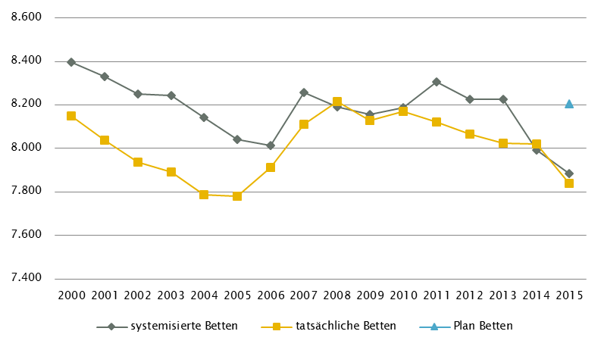
 | NÖ - GGP (gem. ÖSG 2017) |  |  |  |  |  |  |  |  |  |  |  |  | Anzahl der Betten in Fonds-Ka im Vergleich zu PLANBetten 2015 gemäß KA-Statistik - BMGF
 | GG in Fonds-KA insgesamt | CT1 | MR | COR | STR | ECT | PET
 | GG 2015 | 24 | 11 | 7 | 6 | 6 | 2
 | GGP | 24 | 12 | 7 | 9 | 7 | 2

 | GG in Akut-KA insgesamt | CT | MR | COR | STR | ECT | PET
 | GG 2015 | 24 | 11 | 7 | 6 | 6 | 2
 | GGP | 24 | 12 | 7 | 9 | 7 | 2

 | GG im extram. Bereich | CT2 | MR3 | COR | STR6 | ECT5 | PET
 | GG 2015 | 18 | 18 | 0 | 1 | 4 | 1
 | GGP | 15 | 12 | 0 | 1 | 5 | 0

 | GG in Rehabilitationszentren | CT | MR | COR | STR | ECT | PET
 | GG 2015 | 0 | 0 | 0 | 0 | 0 | 0
 | GGP | 0 | 0 | 0 | 0 | 0 | 0

 | GG im Bundesland insgesamt | CT | MR4 | COR | STR | ECT | PET
 | GG 2015 | 42 | 29 | 7 | 7 | 10 | 3
 | GGP | 39 | 24 | 7 | 10 | 12 | 2

 | Fußnoten

 | NÖ - Fonds-KA |  |  |  |  |  |  |  |  |  |  | NÖ - GGP

1 | RSG: Beschluss NÖ Landes-Gesundheitsplattform Dezember 2010 |  |  |  |  |  |  |  |  |  | 1 | exkl. Funktionsgeräte: 2 CT
2 | GEM: davon in Fonds-KA für IES 19 system. Betten / 18 tatsächl. Betten |  |  |  |  |  |  |  |  |  | 2 | CT im extram. Bereich *: exkl. 2 Kooperationen mit Akut-KA (LK Mostviertel Waidhofen/Ybbs, K354; Waldviertelklinikum Horn, K377)
3 | PSO: davon in Fonds-KA für PSO-K 6 system. Betten/6 tatsächl. Betten/ 14 PLANBetten |  |  |  |  |  |  |  |  |  | 3 | MR im extram Bereich *: exkl. 2 Kooperationen mit Akut-KA (LK Mostviertel Amstetten, K303; Waldviertelklinikum Horn, K377)
4 | PSY: exkl. 128 systemisierte und 125 tatsächliche Betten für Abhängigkeitserkrankungen und Forensik |  |  |  |  |  |  |  |  |  | 4 | MR, GG insgesamt: ergänzend 1 MR mit einer Feldstärke < 1 Tesla eingerichtet (extramuraler Standort, Baden)
 | exkl. Langzeitbereich 20 tatsächliche Betten |  |  |  |  |  |  |  |  |  | 5 | ECT im extram. Bereich: inkl. 1 Kooperationen mit Akut-KA (LK Weinviertel Mistelbach, K335)
 |  |  |  |  |  |  |  |  |  |  | 6 | STR, extram. Bereich: "MedAustron" als Einrichtung gesamhthaft abgebildet, keine differenzierte Darstellung nach (Funktions-)Geräten
 | NÖ - LAP: RFZ/BLB

1 | ONK: Darstellung ONKZ + ONKS gesamt, davon 2 ONKZ im IST
2 | x = keine Zuordnung der RFZ zu Standorten möglich

 | NÖ - Ambulante ärztliche Versorgung

1 | CH inkl. KCH und PCH
2 | IST 2007 : PSY inkl. KJP
3 | IST 2014 (gemäß Regiomed): inkl. Zuordnung von FÄ für NEU/PSY und PSY/NEU nach Fachschwerpunkt
4 | Basis RSG IST 2007 und Empfehlung RSG 2015 insgesamt jeweils exkl. PMR und LAB
5 | IST 2014 (gemäß Regiomed): ZMK inkl. MKG, Dr. med. dent und Dentisten
6 | CAVE: neue Systematik der Fachrichtungsverteilung, keine Vergleichbarkeit zur Information RSG mit Datenbasis vor Umstellung

 | Quellen: BMG - Krankenanstaltenstatistik; BMG - Diagnosen- und Leistungsdokumentation der österreichischen KA; KDok 2015; RSG, LKAP, Abstimmungsergebnis GÖG-LGF;
 | HVSVT - Regiomed; Ärzteliste der ÖÄK; Psychotherapeutenliste des BMG; Liste der Klinischen Psychologinnen und Klinischen Psychologen des BMG;
 | ÖSG 2017; GÖG-eigene bundeslandspezifische Umfrage unter Einbeziehung vom Amt der Landesregierung, PSD, psychosoziale Vereine, Psychiatriekoordinatoren

OÖ
 | OÖ - Fonds-KA
 | Betten | INT | KI | KCH | KJP | CH | NC | IM | GGH | NEU | PSY7 | DER | AU | HNO | URO | PCH | PUL | OR3 | UC3 | MKG | SRN | GEM | AG/R | RNS | PAL | PSO2 | Summe
 | systemisierte Betten 20155 | 359 | 243 | 37 | 54 | 1015 | 98 | 1938 | 481 | 447 | 540 | 97 | 127 | 174 | 216 | 27 | 254 | 375 | 531 | 31 | 50 | 16 | 424 | 40 | 74 | 83 | 7731
 | tatsächliche Betten 2015 | 359 | 256 | 36 | 54 | 1004 | 75 | 1942 | 481 | 446 | 567 | 97 | 133 | 177 | 244 | 27 | 251 | 366 | 530 | 31 | 50 | 19 | 424 | 31 | 69 | 78 | 7747
 | PLANBetten RSG OÖ (2020)1 | 177 | 308 | 37 | 51 | 1015 | 98 | 2023 | 482 | 480 | 632 | 97 | 127 | 174 | 214 | 27 | 262 | 906 |  | 31 | 55 | 7 | 409 | 40 | 78 | 93 | 7823
 | Oö KAP 20171,4,6 | 177 | 295 | 37 | 51 | 1011 | 98 | 2027 | 482 | 482 | 632 | 94 | 127 | 174 | 232 | 27 | 262 | 906 |  | 31 | 55 | 7 | 409 | 40 | 78 | 93 | 7823

 | OÖ - alle Akut KA
 | Betten | INT | KI | KCH | KJP | CH | NC | IM | GGH | NEU | PSY | DER | AU | HNO | URO | PCH | PUL | OR | UC | MKG | SRN | GEM | AG/R | RNS | PAL | PSO | Summe
 | systemisierte Betten 2015 | 370 | 243 | 37 | 54 | 1015 | 98 | 1938 | 481 | 447 | 540 | 97 | 127 | 174 | 216 | 27 | 254 | 375 | 675 | 31 | 50 | 135 | 424 | 40 | 74 | 83 | 8005
 | tatsächliche Betten 2015 | 370 | 256 | 36 | 54 | 1004 | 75 | 1942 | 481 | 446 | 567 | 97 | 133 | 177 | 244 | 27 | 251 | 366 | 674 | 31 | 50 | 138 | 424 | 31 | 69 | 78 | 8021
 | PLANBetten RSG OÖ (2020) | n.v. | n.v. | n.v. | n.v. | n.v. | n.v. | n.v. | n.v. | n.v. | n.v. | n.v. | n.v. | n.v. | n.v. | n.v. | n.v. | n.v. | n.v. | n.v. | n.v. | n.v. | n.v. | n.v. | n.v. | n.v. | n.v.
 | Oö KAP 2017 | n.v. | n.v. | n.v. | n.v. | n.v. | n.v. | n.v. | n.v. | n.v. | n.v. | n.v. | n.v. | n.v. | n.v. | n.v. | n.v. | n.v. | n.v. | n.v. | n.v. | n.v. | n.v. | n.v. | n.v. | n.v. | n.v.

 | OÖ - LAP: RFZ/BLB |  |  |  |  |  |  |  |  |  |  |  |  |  |  |  |  |  |  |  |  |  |  |  | HD-Plätze (chronisch)
 | Fonds-KA insg. | HCH | TCH | GCH | TXC1 | KAR | ONK4 | BRZ | SZT2 | NUKT | NEP | DIA | BRA | KHCH3 | KTXC | KKAR3 | KIONK | KSZT | KNEP | NEO | SU | N-B | N-C | ZAE | int. | ex. | insg.
 | Anzahl Leistungsstandorte IST 2015 | 2 | 4 | 7 | 1 | 4 | 14 | n.v. | 1 | 1 | 0 | 11 | 1 | 1 | n.v. | 1 | 1 | n.v. | n.v. | 7 | 7 | 7 | 2 | 2 | 151 | 6 | 157
 | Anzahl Standorte SOLL RSG OÖ (2020)1 | 1 | 4 | 7 | 1 | 3 | 14 | n.v. | 1 | 1 | n.v. | 11 | n.v. | 1 | n.v. | 1 | 1 | n.v. | n.v. | 7 | 7 | 7 | 2 | n.v. | 151 | 6 | 157
 | OöKAP 2017 | 1 | 4 | 7 | 1 | 3 | 14 | n.v. | 1 | 1 | n.v. | 11 | n.v. | 1 | n.v. | 1 | 1 | n.v. | n.v. | 7 | 7 | 7 | 2 | 2 | 161 | n.v. | n.v.

 | OÖ - Ambulante ärztliche Versorgung
 | Versorgungssituation | AM | KI | KCH1 | KJP | CH1,2 | NC2 | IM | GGH | NEU3 | PSY3 | DER | AU | HNO | URO | PCH1,2 | PUL | OR | UC | ZMK4 | RAD | NUK | MG | PMR | LAB | PAT | insg.
 | IST gesamt 2014: ÄAVE (exkl. WÄ) (gem. Regiomed)5 | 701.1 | 67.4 | - | 6.8 | 48.7 | - | 113.1 | 112.7 | 37.5 | 28.1 | 48.4 | 80.7 | 46.4 | 41.1 | - | 26.9 | 51.1 | 86.5 | 540.8 | i.E. | n.v. | i.E. | i.E. | i.E. | i.E. | 2037.1
 | IST-Stand gem. RSG OÖ (2020) | n.v. | n.v. | n.v. | n.v. | n.v. | n.v. | n.v. | n.v. | n.v. | n.v. | n.v. | n.v. | n.v. | n.v. | n.v. | n.v. | n.v. | n.v. | n.v. | n.v. | n.v. | n.v. | n.v. | n.v. | n.v. | n.v.
 | Empfehlung RSG OÖ (2020) | n.v. | n.v. | n.v. | n.v. | n.v. | n.v. | n.v. | n.v. | n.v. | n.v. | n.v. | n.v. | n.v. | n.v. | n.v. | n.v. | n.v. | n.v. | n.v. | n.v. | n.v. | n.v. | n.v. | n.v. | n.v. | n.v.
 | §2-Kassenplanstellen IST 2015 gemäß RSG OÖ (2020) | 662.3 | 38 | n.v. | 3 | 11 | n.v. | 41 | 72 | 19 | 20.5 | 33 | 58 | 33 | 22 | n.v. | 23 | 28.5 | 5 | 380 | 22 | n.v. | n.v. | n.v. | 6 | n.v. | 1477
 | RSG §2-Kassenplanstellen SOLL

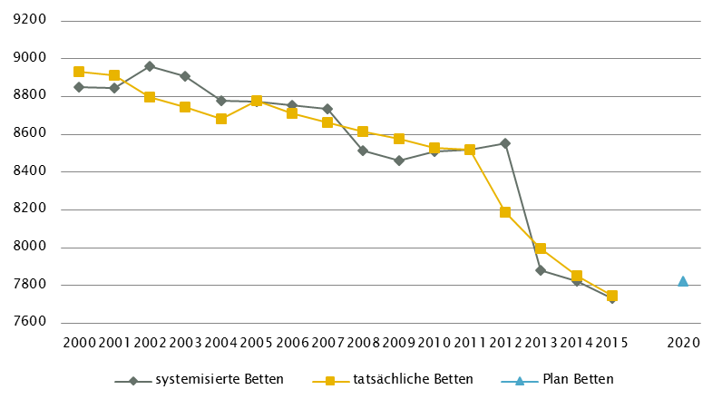
 | OÖ - GGP (gem. ÖSG 2017) |  |  |  |  |  |  |  |  |  |  |  |  | Anzahl der Betten in Fonds-Ka im Vergleich zu PLANBetten 2020 gemäß KA-Statistik - BMGF
 | GG in Fonds-KA insgesamt | CT1 | MR1 | COR6 | STR | ECT | PET
 | GG 2015 | 21 | 12 | 7 | 7 | 18 | 4
 | GGP | 20 | 14 | 6 | 7 | 18 | 4

 | GG in Akut-KA insgesamt | CT | MR | COR | STR | ECT | PET
 | GG 2015 | 23 | 13 | 7 | 7 | 18 | 4
 | GGP | 22 | 15 | 6 | 7 | 18 | 4

 | GG im extram. Bereich | CT2 | MR2,3,4 | COR | STR | ECT | PET
 | GG 2015 | 11 | 8 | 0 | 0 | 1 | 0
 | GGP | 9 | 8 | 0 | 0 | 0 | 0

 | GG in Rehabilitationszentren | CT | MR | COR7 | STR | ECT | PET
 | GG 2015 | 0 | 0 | 1 | 0 | 1 | 0
 | GGP | 0 | 0 | 1 | 0 | 1 | 0

 | GG im Bundesland insgesamt | CT | MR5 | COR | STR | ECT | PET
 | GG 2015 | 34 | 21 | 8 | 7 | 20 | 4
 | GGP | 31 | 23 | 7 | 7 | 19 | 4

 | Fußnoten

 | OÖ - Fonds-KA |  |  |  |  |  |  |  | OÖ - GGP

1 | Oö Krankenanstalten- und Großgeräteplan 2017: vgl. LGBl. 11/2017 ; RSG OÖ 2020: Beschluss LZK am 15.11. 2016 |  |  |  |  |  |  | 1 | exkl. Funktionsgeräte: 3 CT, 1 MR
2 | PSO: davon in Fonds-KA für PSO-K 30 system. Betten/ 26 tatsächl. Betten/40 PLANBetten |  |  |  |  |  |  | 2 | CT, MR im extram. Bereich: inklusive 1 Kooperation mit einer Akut-KA (Ried im Innkr BSRV KH, K427)
3 | OR/UC gemeinsam geplant |  |  |  |  |  |  | 3 | MR im extram. Bereich: inklusive 2 Kooperationen mit Akut-KA (Braunau SSR KH, K405; Gmunden-Bad Ischl-Vöcklabruck KL, K480, Standort Gmunden).
4 | fachbezogene INT-Betten sind den einzelnen Fächern zugeordnet |  |  |  |  |  |  | 4 | MR im extram. Bereich, Standort Wels: eingeschränkt auf die Versorgung von klaustrophobischen und übergewichtigen Patient/inn/en.
5 | die angegebenen Bettensummen entsprechen grundsätzlich den Planbetten gemäß |  |  |  |  |  |  | 5 | MR, GG insgesamt: ergänzend 1 MR mit einer Feldstärke < 1 Tesla eingerichtet (extramuraler Standort, Rutzenmoos; Bez. Vöcklabruck)
 | RSG OÖ unter Berücksichtigung noch nicht umgesetzter Projekte. |  |  |  |  |  |  | 6 | COR in Fonds-KA insgesamt: Der Abbau der COR-Anlage im KH der BHS Linz (K418) erfolgt bis spätestens 31.12.2016.
6 | Umsetzungshorizonte (bis 31.12.2013, bis 31.12.2016, bis 31.12.2020) unterscheiden sich je nach Bereich |  |  |  |  |  |  | 7 | COR in RZ: DSA/COR-Kombinationsgerät
7 | PSY: exkl. 92 systemisierte und 91 tatsächliche Betten für Abhängigkeitserkrankungen und Forensik

 | OÖ - LAP: RFZ/BLB

1 | TXC: Leistungserbringung eingeschränkt auf NTX
2 | SZT: ein Standort sowohl autologe als auch allogene SZT
3 | KHCH und KKAR: im Kepler Universitätsklinikum an den Standorten Med Campus III und Med Campus IV
4 | ONK Darstellung: ONKZ + ONKS + ONKA gesamt, davon 1 ONKZ, 4 ONKS
 | und 9 ONKA

 | OÖ -Ambulante ärztliche Versorgung

1 | IST 2014 (gemäß Regiomed): CH inkl. KCH und PCH
2 | IST 2005 (gemäß RSG): CH inkl. KCH, PCH und NC
3 | IST 2014 (gemäß Regiomed): inkl. Zuordnung von FÄ für NEU/PSY und PSY/NEU nach Fachschwerpunkt
4 | IST 2014 (gemäß Regiomed): ZMK inkl. MKG, Dr. med. dent und Dentisten
5 | CAVE: neue Systematik der Fachrichtungsverteilung, keine Vergleichbarkeit zur Information RSG mit Datenbasis vor Umstellung

 | Quellen: BMG - Krankenanstaltenstatistik; BMG - Diagnosen- und Leistungsdokumentation der österreichischen KA; KDok 2015; RSG, LKAP, Abstimmungsergebnis GÖG-LGF;
 | HVSVT - Regiomed; Ärzteliste der ÖÄK; Psychotherapeutenliste des BMG; Liste der Klinischen Psychologinnen und Klinischen Psychologen des BMG;
 | ÖSG 2017; GÖG-eigene bundeslandspezifische Umfrage unter Einbeziehung vom Amt der Landesregierung, PSD, psychosoziale Vereine, Psychiatriekoordinatoren

Salzburg
 | Salzburg - Fonds-KA
 | Betten | INT | KI | KCH | KJP | CH | NC | IM3 | GGH | NEU3 | PSY4 | DER | AU | HNO | URO | PCH | PUL | OR | UC | MKG | SRN | GEM | AG/R3 | RNS | PAL | PSO2 | Summe
 | systemisierte Betten 2015 | 174 | 100 | 30 | 30 | 437 | 43 | 814 | 280 | 193 | 272 | 88 | 61 | 83 | 84 | 24 | 47 | 152 | 222 | 24 | 27 | 14 | 176 | 0 | 18 | 28 | 3421
 | tatsächliche Betten 2015 | 171 | 98 | 30 | 30 | 379 | 43 | 798 | 241 | 162 | 275 | 71 | 61 | 80 | 80 | 24 | 47 | 150 | 224 | 24 | 27 | 14 | 176 | 0 | 18 | 28 | 3251
 | PLANBetten RSG Salzburg (2010)
 | PLANBetten RSG/ SKAP 2007 (2016)1 | 181 | 94 | 30 | 30 | 376 | 49 | 755 | 208 | 179 | 273 | 65 | 68 | 85 | 81 | 22 | 47 | 357 | 8 | 24 | 27 | 14 | 229 | 16 | 26 | 34 | 3,278

 | Salzburg - alle Akut KA
 | Betten | INT | KI | KCH | KJP5 | CH | NC | IM3 | GGH | NEU3 | PSY | DER | AU | HNO | URO | PCH | PUL | OR | UC | MKG | SRN | GEM | AG/R3 | RNS | PAL | PSO | Summe
 | systemisierte Betten 2015 | 184 | 100 | 30 | 30 | 437 | 43 | 814 | 280 | 193 | 272 | 88 | 61 | 83 | 84 | 24 | 47 | 152 | 350 | 24 | 27 | 432 | 176 | 0 | 18 | 28 | 3977
 | tatsächliche Betten 2015 | 181 | 98 | 30 | 30 | 379 | 43 | 798 | 241 | 162 | 275 | 71 | 61 | 80 | 80 | 24 | 47 | 150 | 352 | 24 | 27 | 411 | 176 | 0 | 18 | 28 | 3786
 | PLANBetten RSG Salzburg (2010)
 | PLANBetten RSG/ SKAP 2007 (2016) | n.v. | n.v. | n.v. | n.v. | n.v. | n.v. | n.v. | n.v. | n.v. | n.v. | n.v. | n.v. | n.v. | n.v. | n.v. | n.v. | n.v. | n.v. | n.v. | n.v. | n.v. | n.v. | n.v. | n.v. | n.v. | n.v.

 | Salzburg - LAP: RFZ/BLB |  |  |  |  |  |  |  |  |  |  |  |  |  |  |  |  |  |  |  |  |  |  |  | HD-Plätze (chronisch)1
 | Fonds-KA insg. | HCH | TCH | GCH | TXC | KAR | ONK2 | BRZ | SZT1 | NUKT | NEP | DIA | BRA | KHCH | KTXC | KKAR | KIONK | KSZT | KNEP | NEO | SU | N-B | N-C3 | ZAE | int. | ex. | insg.
 | Anzahl Leistungsstandorte IST 2015 | 1 | 1 | 1 | 0 | 2 | 2 | n.v. | 1 | 2 | 1 | 3 | n.v. | 0 | 0 | 0 | 1 | 0 | n.v. | 2 | 2 | 2 | 0 | 1 | 26 | 40 | 66
 | Anzahl Standorte SOLL RSG Salzburg (2010)
 | Anzahl Standorte SOLL RSG/SKAP 2007 (2016) | 1 | 1 | 2 | n.v. | 2 | 2 | n.v. | 1 | 2 | 1 | 3 | n.v. | n.v. | n.v. | n.v. | n.v. | n.v. | n.v. | 2 | 2 | n.v. | n.v. | n.v. | 26 | n.v. | n.v.

 | Salzburg - Ambulante ärztliche Versorgung
 | Versorgungssituation | AM | KI | KCH3,4 | KJP6 | CH3,4 | NC | IM | GGH | NEU5 | PSY5,6 | DER | AU | HNO | URO | PCH3 | PUL | OR | UC | ZMK7 | RAD | NUK | MG | PMR | LAB | PAT | insg.
 | IST gesamt 2014: ÄAVE (exkl. WÄ) (gem. Regiomed)8 | 239.5 | 36.9 | - | 0.5 | 30.3 | - | 66.3 | 35.6 | 14.6 | 12.6 | 24.5 | 37.4 | 23.5 | 17.9 | - | 9.3 | 21.2 | 38.6 | 205.8 | i.E. | n.v. | i.E. | i.E. | i.E. | i.E. | 814.7
 | IST-Stand 2008 gem. Bedarfsplanung (Basis ÄVZÄ)1,2 | 258.5 | 29.4 | - | - | 33.7 | n.v. | 66.9 | 44.4 | 14.2 | 26.0 | 24.4 | 38.1 | 17.2 | 17.3 | - | 9.8 | 19.3 | 21.2 | n.v. | n.v. | n.v. | n.v. | n.v. | n.v. | n.v. | 620.4
 | Empfehlung ÄVZÄ (2020)1 | n.v. | 29.0 | - | - | 35.9 | n.v. | 76.7 | 46.7 | 14.9 | 29.6 | 24.4 | 37.3 | 18.7 | 18.0 | - | 11.3 | 19.7 | 21.9 | n.v. | n.v. | n.v. | n.v. | n.v. | n.v. | n.v. | 384.1
 | §2-Kassenplanstellen IST 2015 | 239 | 19 | 0 | 0 | 9 | 1 | 25 | 27 | 8 | 14 | 16 | 25 | 14 | 12 | 0 | 9 | 12 | 0 | 161 | 12 | 0 | 0 | 0 | 3 | 1 | 607
 | RSG §2-Kassenplanstellen SOLL

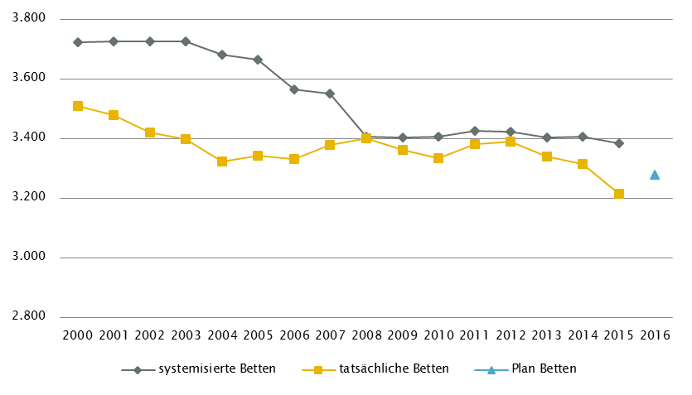
 | Salzburg - GGP (gem. ÖSG 2017) |  |  |  |  |  |  |  |  |  |  |  |  | Anzahl der Betten in Fonds-Ka im Vergleich zu PLANBetten 2016 gemäß KA-Statistik - BMGF
 | GG in Fonds-KA insgesamt | CT1 | MR | COR | STR2 | ECT | PET
 | GG 2015 | 9 | 5 | 3 | 3 | 5 | 1
 | GGP | 9 | 5 | 3 | 4 | 5 | 2

 | GG in Akut-KA insgesamt | CT | MR | COR | STR | ECT | PET
 | GG 2015 | 11 | 6 | 3 | 3 | 5 | 1
 | GGP | 11 | 6 | 3 | 4 | 5 | 2

 | GG im extram. Bereich | CT | MR | COR | STR | ECT | PET
 | GG 2015 | 7 | 5 | 1 | 0 | 0 | 0
 | GGP | 5 | 3 | 0 | 0 | 0 | 0

 | GG in Rehabilitationszentren | CT | MR | COR | STR | ECT | PET
 | GG 2015 | 0 | 0 | 0 | 0 | 1 | 0
 | GGP | 0 | 0 | 0 | 0 | 1 | 0

 | GG im Bundesland insgesamt | CT | MR | COR | STR | ECT | PET
 | GG 2015 | 18 | 11 | 4 | 3 | 6 | 1
 | GGP | 16 | 9 | 3 | 4 | 6 | 2

 | Fußnoten

 | Salzburg - Fonds-KA |  |  |  |  |  |  |  |  | Salzburg - GGP

1 | RSG: Verordnung der Salzburger Landesregierung vom November 2007, mit der der SKAP erlassen wurde |  |  |  |  |  |  |  | 1 | exkl. Funktionsgerät: 1 CT
 | vgl LGBl. Nr. 87/2007 in der Fassung LGBl. Nr. 58/ 2016 |  |  |  |  |  |  |  | 2 | STR: Geräteanzahl inkl. intraoperativ genutztem Gerät; Prüfung in Hinblick auf Einsatz als Funktionsgerät vorzunehmen
2 | davon in Fonds-KA für PSO-K 18 system. Betten/ 19 tatsächl. Betten/ 12 PLANBetten PSO-K sowie 12 PLANBetten
 | PSO-K und KJP
3 | AG/R: inkl.30 Betten Medizin. Geriatrie, 17 Betten aus IM und 13 Betten aus NEU
4 | PSY: inkl. 37 systemisierte und 37 tatsächliche Betten für Abhängigkeitserkrankungen und Forensik

 | Salzburg - LAP: RFZ/BLB

1 | SZT: autologe SZT
2 | ONK: Darstellung ONKZ + ONKS gesamt, davon 1 ONKZ im IST sowie im RSG/LKAP
3 | N-C: Versorgung im Rahmen K552 SKA für neurologische Rehabilitation Salzburg

 | Salzburg - HD-Plätze

1 | DIA: inkl. Hämodialyse-Plätze für Feriendialyse

 | Salzburg - Ambulante ärztliche Versorgung

1 | Empfehlung gemäß "Bedarfsplanung der ambulanten ärztlichen Versorgung im Bundesland Salzburg"
 | erstellt in Folge vom RSG Salzburg
2 | IST- Stand gemäß projektspezifischer Erhebung per Stichtag 1.1.2008
3 | IST 2014 (gemäß Regiomed): CH inkl. KCH und PCH
4 | IST 2008/Empfehlung 2020 (gemäß Bedarfsplanung): CH inkl. KCH
5 | IST 2014 (gemäß Regiomed): inkl. Zuordnung von FÄ für NEU/PSY und PSY/NEU nach Fachschwerpunkt
6 | IST 2008/Empfehlung 2020 (gemäß Bedarfsplanung): PSY inkl. KJP
7 | IST 2014 (gemäß Regiomed): ZMK inkl. MKG, Dr. med. dent und Dentisten
8 | CAVE: neue Systematik der Fachrichtungsverteilung, keine Vergleichbarkeit zur Information RSG mit Datenbasis vor Umstellung

 | Quellen: BMG - Krankenanstaltenstatistik; BMG - Diagnosen- und Leistungsdokumentation der österreichischen KA; KDok 2015; RSG, LKAP, Abstimmungsergebnis GÖG-LGF;
 | HVSVT - Regiomed; Ärzteliste der ÖÄK; Psychotherapeutenliste des BMG; Liste der Klinischen Psychologinnen und Klinischen Psychologen des BMG;
 | ÖSG 2017; GÖG-eigene bundeslandspezifische Umfrage unter Einbeziehung vom Amt der Landesregierung, PSD, psychosoziale Vereine, Psychiatriekoordinatoren

Steiermark
 | Steiermark - Fonds-KA
 | Betten | INT | KI | KCH | KJP | CH | NC | IM | GGH | NEU | PSY3 | DER | AU | HNO | URO | PCH | PUL | OR/TR | UC | MKG | SRN | GEM | AG/R | RNS | PAL | PSO2 | Summe
 | systemisierte Betten 2015 (Fonds-KA) | 346 | 157 | 70 | 47 | 1000 | 48 | 1955 | 318 | 473 | 570 | 65 | 77 | 177 | 114 | 27 | 135 | 273 | 214 | 20 | 24 | 38 | 263 | 36 | 48 | 124 | 6619
 | tatsächliche Betten 2015 (Fonds-KA) | 346 | 155 | 63 | 43 | 916 | 24 | 1900 | 304 | 459 | 552 | 64 | 65 | 165 | 106 | 26 | 112 | 265 | 219 | 23 | 23 | 34 | 258 | 41 | 48 | 124 | 6335
 | PLANBetten RSG Steiermark (2025)1 | 377 | 131 | 60 | 59 | 578 | 55 | 1604 | 246 | 482 | 533 | 53 | 58 | 127 | 98 | 30 | 83 | 671 |  | 18 | 34 | 8 | 381 |  | 58 | 112 | 5856
 | PLANBetten ST-KAP | n.v. | n.v. | n.v. | n.v. | n.v. | n.v. | n.v. | n.v. | n.v. | n.v. | n.v. | n.v. | n.v. | n.v. | n.v. | n.v. | n.v. | n.v. | n.v. | n.v. | n.v. | n.v. | n.v. | n.v. | n.v. | n.v.

 | Steiermark - alle Akut KA
 | Betten | INT | KI | KCH | KJP | CH | NC | IM | GGH | NEU | PSY | DER | AU | HNO | URO | PCH | PUL | OR | UC | MKG | SRN | GEM | AG/R | RNS | PAL | PSO | Summe
 | systemisierte Betten 2015 | 360 | 157 | 70 | 47 | 1000 | 48 | 1955 | 318 | 473 | 570 | 65 | 77 | 177 | 114 | 27 | 135 | 273 | 490 | 20 | 24 | 526 | 263 | 36 | 48 | 149 | 7422
 | tatsächliche Betten 2015 | 360 | 155 | 63 | 43 | 916 | 24 | 1900 | 304 | 459 | 552 | 64 | 65 | 165 | 106 | 26 | 112 | 265 | 420 | 23 | 23 | 506 | 258 | 41 | 48 | 149 | 7047
 | PLANBetten RSG Steiermark (2025) | n.v. | n.v. | n.v. | n.v. | n.v. | n.v. | n.v. | n.v. | n.v. | n.v. | n.v. | n.v. | n.v. | n.v. | n.v. | n.v. | n.v. | n.v. | n.v. | n.v. | n.v. | n.v. | n.v. | n.v. | n.v. | n.v.
 | PLANBetten ST-KAP | n.v. | n.v. | n.v. | n.v. | n.v. | n.v. | n.v. | n.v. | n.v. | n.v. | n.v. | n.v. | n.v. | n.v. | n.v. | n.v. | n.v. | n.v. | n.v. | n.v. | n.v. | n.v. | n.v. | n.v. | n.v. | n.v.

 | Steiermark - LAP: RFZ/BLB |  |  |  |  |  |  |  |  |  |  |  |  |  |  |  |  |  |  |  |  |  |  |  | HD-Plätze (chronisch)1
 | Fonds-KA insg. | HCH | TCH | GCH | TXC | KAR | ONK1 | BRZ5 | SZT2 | NUKT | NEP | DIA6 | BRA4 | KHCH | KTXC3 | KKAR | KIONK | KSZT2 | KNEP | NEO | SU | N-B | N-C | ZAE7 | int. | ex. | insg.
 | Anzahl Leistungsstandorte IST 2015 | 1 | 1 | 2 | 1 | 3 | 2 | n.v. | 1 | 1 | 2 | 6 | 1 | 1 | 1 | 1 | 1 | 1 | 1 | 2 | 5 | 5 | 3 | n.v. | 71 | 100 | 171
 | Anzahl Standorte SOLL RSG Steiermark (2025) | 1 | 1 | 2 | 1 | 3 | 2 | 2 | 1 | 1 | 2 | 5 | 1 | 1 | n.v. | 1 | 1 | 1 | n.v. | 2 | 5 | 6 | 2 | 14 | 71 | 97 | 168
 | Anzahl Standorte SOLL ST-KAP | n.v. | n.v. | n.v. | n.v. | n.v. | n.v. | n.v. | n.v. | n.v. | n.v. | n.v. | n.v. | n.v. | n.v. | n.v. | n.v. | n.v. | n.v. | n.v. | n.v. | n.v. | n.v. | n.v. | n.v. | n.v. | n.v.

 | Steiermark -Ambulante ärztliche Versorgung
 | Versorgungssituation | AM7 | KI | KCH1 | KJP | CH1 | NC | IM | GGH | NEU2,4 | PSY2,4 | DER | AU | HNO | URO | PCH1 | PUL | OR/TR | UC | ZMK3 | RAD | NUK | MG | PMR | LAB | PAT | insg.
 | IST gesamt 2014: ÄAVE (exkl. WÄ) (gem. Regiomed)8 | 606.1 | 75.6 | - | 3.4 | 88.0 | - | 218.5 | 89.1 | 41.0 | 36.5 | 61.7 | 76.7 | 48.0 | 32.7 | - | 26.3 | 40.2 | 33.5 | 421.3 | i.E. | n.v. | i.E. | i.E. | i.E. | i.E. | 1898.8
 | IST-Stand 2014 gem. RSG (Basis SVE)5,6 | 614.0 | 44.7 | - | 0.0 | 64.4 | n.v. | 84.4 | 70.0 | 29.0 |  | 31.8 | 47.8 | 33.1 | 23.4 | - | 21.9 | 22.0 | n.v. | n.v. | 47.5 | n.v. | n.v. | n.v. | n.v. | n.v. | n.V.
 | Empfehlung RSG SVE (2025)5,6 | 522 | 42.0 | - | 5.0 | 61.0 | n.v. | 90.0 | 71.0 | 26.5 | 44.0 | 33.5 | 51.0 | 34.0 | 26.0 | - | 22.0 | 23.0 |  | n.v. | 50.0 | n.v. | n.v. | n.v. | n.v. | n.v. | 1101.0
 | §2-Kassenplanstellen IST 2014 | 614 | 36 | - | 0 | 9 | n.v. | 56 | 55 | 29 |  | 26 | 42 | 28 | 20 | - | 19 | 22 |  | n.v. | 26 | n.v. | n.v. | n.v. | 3 | n.v. | 985
 | §2-Kassenplanstellen SOLL 2025 | 522 | 33 | - | 0 | 0 | n.v. | 55 | 54 | 15 | 18 | 27 | 44 | 29 | 21 | - | 19 | 23 |  | n.v. | 26 | n.v. | n.v. | n.v. | n.v. | n.v. | 886

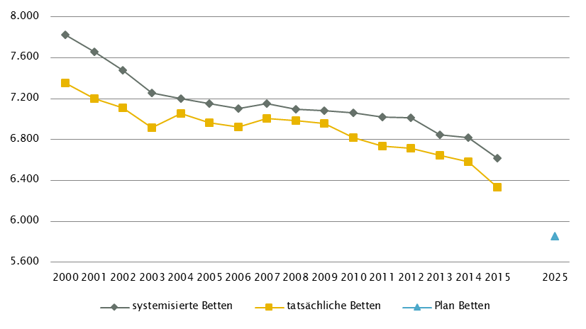
 | Steiermark - GGP (gem. ÖSG 2017) |  |  |  |  |  |  |  |  |  |  |  |  | Anzahl der Betten in Fonds-Ka im Vergleich zu PLANBetten 2025 gemäß KA-Statistik - BMGF
 | GG in Fonds-KA insgesamt | CT1 | MR1 | COR | STR 5 | ECT | PET
 | GG 2015 | 27 | 12 | 6 | 4 | 9 | 2
 | GGP | 27 | 13 | 5 | 9 | 9 | 3

 | GG in Akut-KA insgesamt | CT | MR3 | COR | STR | ECT | PET
 | GG 2015 | 30 | 15 | 6 | 4 | 9 | 2
 | GGP | 29 | 15 | 5 | 9 | 9 | 3

 | GG im extram. Bereich | CT2 | MR4 | COR | STR | ECT | PET
 | GG 2015 | 15 | 15 | 0 | 0 | 5 | 0
 | GGP | 14 | 11 | 0 | 0 | 3 | 0

 | GG in Rehabilitationszentren | CT | MR | COR | STR | ECT | PET
 | GG 2015 | 0 | 0 | 0 | 0 | 0 | 0
 | GGP | 0 | 0 | 0 | 0 | 0 | 0

 | GG im Bundesland insgesamt | CT | MR | COR | STR | ECT | PET
 | GG 2015 | 45 | 30 | 6 | 4 | 14 | 2
 | GGP | 43 | 26 | 5 | 9 | 12 | 3

 | Fußnoten

 | Steiermark - Fonds-KA |  |  |  |  |  |  |  |  | Steiermark - GGP

1 | RSG: Beschluss Landes-Zielsteuerungskommission Steiermark 21. Juni 2017 |  |  |  |  |  |  |  | 1 | exkl. Funktionsgeräte: 1 CT, 1 MR
 | inkl. 143 UKH-Betten, davon 9 INT-E; zusätzlicher Ausweis 125 ambBP (25 KJP, 23 PSY, 31 AG/R, 46 ZAE) |  |  |  |  |  |  |  | 2 | CT im extram. Bereich: exklusive zwei Kooperationen mit Akut-KA (LKH Hartberg, K631; LKH Hochsteiermark, Standort Leoben, K638),
2 | PSO: davon in Fonds-KA für PSO-K 24 system. Betten/ 24 tatsächl. Betten/ 12 PLANBetten gem. RSG 2025 |  |  |  |  |  |  |  |  | jeweils in Kooperation mit extramuralem Betreiber, Gerätestandorte K631 bzw. K638
3 | PSY: exkl. 190 systemisierte und 185 tatsächliche Betten für Abhängigkeitserkrankungen und Forensik |  |  |  |  |  |  |  | 3 | MR in Akut-KA insgesamt: MR in Graz UKH (K614): in Kooperation mit LKH Graz Süd-West, Standort West, K673, Gerätestandort K614
 |  |  |  |  |  |  |  |  | 4 | MR im extram. Bereich: exklusive vier Kooperationen mit Akut-KA (LKH Feldbach-Fürstenfeld, K608, LKH Hartberg, K631, LKH Hochsteiermark,
 | Steiermark - LAP: RFZ/BLB |  |  |  |  |  |  |  |  | Standort Leoben, K638, LKH Judenburg-Knittelfeld, K672), jeweils in Kooperation mit extramuralem Betreiber, Gerätestandorte K608, K631, K638 bzw. K672
 |  |  |  |  |  |  |  |  | 5 | STR: Geräteanzahl inkl. intraoperativ genutztem Gerät; Prüfung in Hinblick auf Einsatz als Funktionsgerät vorzunehmen
1 | ONK: Darstellung ONKZ + ONKS gesamt, davon 1 ONKZ im IST und im RSG
2 | SZT: sowohl autologe als auch allogene SZT
3 | KTXC: eingeschränkt auf NTX
4 | BRA: Brandverletzteneinheit für Kinder auf Kinderklinik Graz sowie künftig Schwerbrandverletzten-Versorgung
 | für Erwachesene in BRA-Einheit am LKH-Univ. Klinikum Graz
5 | BRZ: Standorte: LKH Hochsteiermark, Standort Leoben; LKH Univ. Klinikum Graz;

6 | DIA: Angabe enthält ausschließlich Standorte an den akutversorgenden Krankenhäusern
 | (exkl. 4 selbstständige Ambulatorien, an denen chronische Hämodialyse angeboten wird)
7 | ZAE: mit unterschiedlichen Betriebsformen 7/24 / AA

 | Steiermark - HD-Plätze

1 | Summendarstellung differenziert nach Sektoren nicht verfügbar

 | Steiermark -Ambulante ärztliche Versorgung

1 | IST 2014 (gemäß Regiomed): CH inkl. KCH und PCH
2 | IST 2014 (gemäß Regiomed): inkl. Zuordnung von FÄ für NEU/PSY und PSY/NEU nach Fachschwerpunkt
3 | IST 2014 (gemäß Regiomed): ZMK inkl. MKG, Dr. med. dent und Dentisten
4 | Zahlen zum IST-Stand gem. RSG im Kombinationsfach Neurologie/Psychiatrie basieren auf Daten des Jahres 2006
5 | Die Versorgungswirksamkeit einer SVE entspricht jener einer durchschnittlichen §2-Planstelle
6 | §2-Kassenplanstellen für niedergel. Bereich, SVE für Ambulanzen u. Ambulatorien, exkl. Wahlarztversorgung
7 | AM SOLL RSG 2025: zusätzlich zu den 522 Einzel-PST sind 30 PV-Einheiten geplant; dies entspricht gesamt 612 SVE
8 | CAVE: neue Systematik der Fachrichtungsverteilung, keine Vergleichbarkeit zur Information RSG mit Datenbasis vor Umstellung

 | Quellen: BMG - Krankenanstaltenstatistik; BMG - Diagnosen- und Leistungsdokumentation der österreichischen KA; KDok 2015; RSG, LKAP, Abstimmungsergebnis GÖG-LGF;
 | HVSVT - Regiomed; Ärzteliste der ÖÄK; Psychotherapeutenliste des BMG; Liste der Klinischen Psychologinnen und Klinischen Psychologen des BMG;
 | ÖSG 2012; GÖG-eigene bundeslandspezifische Umfrage unter Einbeziehung vom Amt der Landesregierung, PSD, psychosoziale Vereine, Psychiatriekoordinatoren

Tirol
 | Tirol - Fonds-KA
 | Betten | INT | KI | KCH | KJP | CH | NC | IM | GGH | NEU | PSY3 | DER | AU | HNO | URO | PCH | PUL | OR | UC | MKG | SRN | GEM | AG/R | RNS | PAL | PSO2 | Summe
 | systemisierte Betten 2015 | 204 | 154 | 33 | 22 | 549 | 59 | 856 | 310 | 239 | 345 | 52 | 69 | 109 | 137 | 34 | 103 | 145 | 411 | 30 | 33 | 36 | 128 | 0 | 24 | 44 | 4126
 | tatsächliche Betten 2015 | 197 | 150 | 18 | 22 | 507 | 59 | 840 | 294 | 239 | 309 | 51 | 67 | 105 | 134 | 34 | 81 | 135 | 414 | 27 | 31 | 34 | 141 | 0 | 25 | 33 | 3947
 | PLANBetten RSG Tirol (2015)1
 | PLANBetten RSG/TirKAP 2009 (2017)1 | 222 | 141 | 23 | 36 | 535 | 68 | 853 | 283 | 275 | 378 | 50 | 64 | 108 | 125 | 34 | 79 | 570 |  | 25 | 33 | 0 | 211 | 0 | 40 | 58 | 4,211

 | Tirol - alle Akut KA
 | Betten | INT | KI | KCH | KJP | CH | NC | IM | GGH | NEU | PSY | DER | AU | HNO | URO | PCH | PUL | OR | UC | MKG | SRN | GEM | AG/R | RNS | PAL | PSO | Summe
 | systemisierte Betten 2015 | 204 | 154 | 33 | 22 | 549 | 59 | 856 | 310 | 239 | 345 | 52 | 69 | 109 | 137 | 34 | 103 | 145 | 411 | 30 | 33 | 420 | 128 | 0 | 24 | 44 | 4510
 | tatsächliche Betten 2015 | 197 | 150 | 18 | 22 | 507 | 59 | 840 | 294 | 239 | 309 | 51 | 67 | 105 | 134 | 34 | 81 | 135 | 414 | 27 | 31 | 369 | 141 | 0 | 25 | 33 | 4282
 | PLANBetten RSG Tirol (2015)
 | PLANBetten RSG/TirKAP 2009 (2015) | n.v. | n.v. | n.v. | n.v. | n.v. | n.v. | n.v. | n.v. | n.v. | n.v. | n.v. | n.v. | n.v. | n.v. | n.v. | n.v. | n.v. | n.v. | n.v. | n.v. | n.v. | n.v. | n.v. | n.v. | n.v. | n.v.

 | Tirol - LAP: RFZ/BLB |  |  |  |  |  |  |  |  |  |  |  |  |  |  |  |  |  |  |  |  |  |  |  | HD-Plätze (chronisch)1
 | Fonds-KA insg. | HCH | TCH | GCH | TXC | KAR | ONK2 | BRZ | SZT1 | NUKT | NEP | DIA | BRA | KHCH | KTXC | KKAR | KIONK | KSZT1 | KNEP | NEO | SU | N-B | N-C | ZAE | int. | ex. | insg.
 | Anzahl Leistungsstandorte IST 2015 | 1 | 1 | 1 | 1 | 2 | 1 | n.v. | 1 | 1 | 1 | 5 | n.v. | 1 | 1 | 1 | 1 | 1 | n.v. | 1 | 3 | 4 | 3 | 1 | 46 | 56 | 102
 | Anzahl Standorte SOLL RSG Tirol (2015)
 | Anzahl Standorte SOLL RSG/TirKAP 2009 (2017) | 1 | 1 | 1 | 1 | 2 | 5 | n.v. | 1 | 1 | n.v. | 5 | n.v. | n.v. | n.v. | 1 | 1 | n.v. | n.v. | n.v. | 4 | n.v. | n.v. | n.v. | 47 | n.v. | n.v.

 | Tirol - Ambulante ärztliche Versorgung
 | Versorgungssituation | AM | KI | KCH1 | KJP3 | CH1 | NC | IM | GGH | NEU2 | PSY2,3 | DER | AU | HNO | URO | PCH1 | PUL | OR | UC | ZMK4 | RAD | NUK | MG | PMR | LAB | PAT | insg.
 | IST gesamt 2014: ÄAVE (exkl. WÄ) (gem. Regiomed)6 | 352.2 | 53.2 | - | 2.8 | 40.4 | - | 93.7 | 65.9 | 31.9 | 42.4 | 33.6 | 36.5 | 31.6 | 27.1 | - | 14.5 | 20.4 | 46.6 | 290.0 | i.E. | n.v. | i.E. | i.E. | i.E. | i.E. | 1182.7
 | IST-Stand 2008 gem. RSG (Basis ÄVZÄ)5 | 345.1 | 41.0 | - | - | 36.9 | n.v. | 92.3 | 66.4 | 25.6 | 34.4 | 31.8 | 35.3 | 28.7 | 19.5 | - | 13.8 | 17.8 | 46.8 | n.v. | n.v. | n.v. | n.v. | n.v. | n.v. | n.v. | 835.4
 | Empfehlung RSG ÄVZÄ (2020)5 | 365.2 | 43.9 | - | 5.0 | 38.3 | n.v. | 97.2 | 65.5 | 25.7 | 34.6 | 34.5 | 38.0 | 28.6 | 21.4 | - | 14.5 | 24.5 | 41.6 | n.v. | n.v. | n.v. | n.v. | n.v. | n.v. | n.v. | 878.6
 | §2-Kassenplanstellen IST 2015
 | RSG §2-Kassenplanstellen SOLL 2015

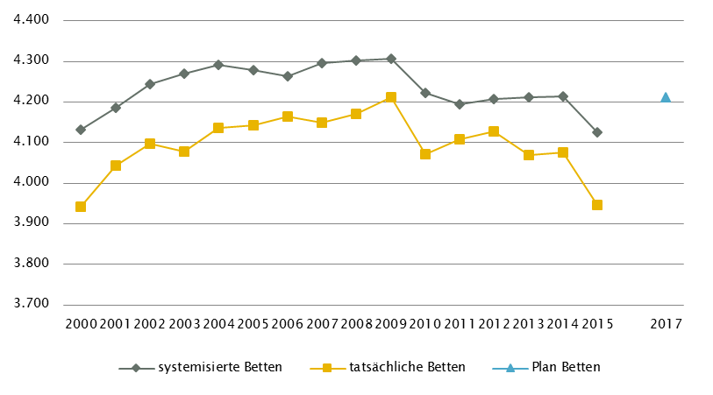
 | Tirol - GGP (gem. ÖSG 2017) |  |  |  |  |  |  |  |  |  |  |  |  | Anzahl der Betten in Fonds-Ka im Vergleich zu PLANBetten 2017 gemäß KA-Statistik - BMGF
 | GG in Fonds-KA insgesamt | CT1 | MR2 | COR5 | STR | ECT | PET
 | GG 2015 | 15 | 11 | 4 | 5 | 4 | 2
 | GGP | 16 | 13 | 4 | 5 | 5 | 2

 | GG in Akut-KA insgesamt | CT3 | MR3 | COR | STR | ECT | PET
 | GG 2015 | 17 | 12 | 4 | 5 | 4 | 2
 | GGP | 17 | 14 | 4 | 5 | 5 | 2

 | GG im extram. Bereich | CT | MR2 | COR | STR | ECT | PET
 | GG 2015 | 9 | 9 | 0 | 0 | 2 | 0
 | GGP | 5 | 4 | 0 | 0 | 2 | 0

 | GG in Rehabilitationszentren | CT | MR | COR | STR | ECT | PET
 | GG 2015 | 0 | 0 | 0 | 0 | 0 | 0
 | GGP | 0 | 0 | 0 | 0 | 0 | 0

 | GG im Bundesland insgesamt | CT | MR4 | COR | STR | ECT | PET
 | GG 2015 | 25 | 21 | 4 | 5 | 6 | 2
 | GGP | 22 | 18 | 4 | 5 | 7 | 2

 | Fußnoten

 | Tirol - Fonds-KA |  |  |  |  |  |  |  | Tirol - GGP

1 | RSG: Beschluss Landes-Gesundheitsplattform Tirol Juni 2011, TirKAP 2009: vgl. LGBl 90/2011 |  |  |  |  |  |  | 1 | exkl. Funktionsgerät: 1 CT
 | Änderung TirKAP: vgl. LGBI Nr.143/2016 |  |  |  |  |  |  | 2 | MR in Fonds-KA bzw. im extram. Bereich: inklusive 1 Kooperation mit einer Fonds-KA (BKH Schwaz, K720)
2 | PSO: davon in Fonds-KA für PSO-K 0 system. Betten/ 0 tatsächl. Betten/ 12 Planbetten |  |  |  |  |  |  | 3 | CT und MR in Nicht-Fonds-KA ( San. Kettenbrücke, K708) auch extramural versorgungswirksam
3 | PSY: exkl. 88 systemisierte und 86 tatsächliche Betten für Abhängigkeitserkrankungen und Forensik |  |  |  |  |  |  | 4 | MR, GG insgesamt: ergänzend 6 MR mit einer Feldstärke < 1 Tesla eingerichtet
 |  |  |  |  |  |  |  |  | (intramuraler Standorte: Fonds-KA: Schwaz; sonstige Akut-KA: Innsbruck; extramurale Standorte: Imst, Kitzbühel, Mayrhofen, Sölden)
 | Tirol - LAP: RFZ/BLB |  |  |  |  |  |  | 5 | COR in Fonds-KA insgesamt: inkl. einem DSA/COR-Kombinationsgerät

1 | SZT: sowohl autologe als auch allogene SZT
2 | ONK IST: 1 Standort ONKZ
 | SOLL RSG/TirKAP: ONKZ + ONKS gesamt, davon 1 ONKZ

 | Tirol - HD-Plätze

1 | DIA extramural: inkl. Hämodialyse-Plätze für Feriendialyse

 | Tirol - Ambulante ärztliche Versorgung

1 | IST 2014 (gemäß Regiomed): CH inkl. KCH und PCH
3 | IST 2014 (gemäß Regiomed): inkl. Zuordnung von FÄ für NEU/PSY und PSY/NEU nach Fachschwerpunkt
3 | IST 2008 (gemäß RSG): PSY inkl. KJP
4 | IST 2014 (gemäß Regiomed): ZMK inkl. MKG, Dr. med. dent und Dentisten
5 | RSG ambulanter Teil: Beschluss Landes-Gesundheitsplattform Tirol Dezember 2012
6 | CAVE: neue Systematik der Fachrichtungsverteilung, keine Vergleichbarkeit zur Information RSG mit Datenbasis vor Umstellung

 | Quellen: BMG - Krankenanstaltenstatistik; BMG - Diagnosen- und Leistungsdokumentation der österreichischen KA; KDok 2015; RSG, LKAP, Abstimmungsergebnis GÖG-LGF;
 | HVSVT - Regiomed; Ärzteliste der ÖÄK; Psychotherapeutenliste des BMG; Liste der Klinischen Psychologinnen und Klinischen Psychologen des BMG;
 | ÖSG 2017; GÖG-eigene bundeslandspezifische Umfrage unter Einbeziehung vom Amt der Landesregierung, PSD, psychosoziale Vereine, Psychiatriekoordinatoren

Vorarlberg
 | Vorarlberg - Fonds-KA
 | Betten | INT | KI | KCH | KJP3 | CH | NC | IM | GGH | NEU | PSY5 | DER | AU | HNO | URO | PCH | PUL | OR | UC | MKG | SRN | GEM | AG/R | RNS | PAL | PSO2 | Summe4
 | systemisierte Betten 2015 | 79 | 76 | 0 | 36 | 200 | 17 | 404 | 122 | 96 | 203 | 12 | 38 | 37 | 45 | 16 | 38 | 98 | 150 | 8 | 21 | 16 | 0 | 92 | 10 | 18 | 1832
 | tatsächliche Betten 2015 | 79 | 76 | 0 | 36 | 198 | 17 | 405 | 122 | 96 | 203 | 12 | 40 | 41 | 45 | 16 | 38 | 102 | 148 | 8 | 19 | 16 | 0 | 92 | 10 | 18 | 1837
 | PLANBetten RSG Vorarlberg (2020)1 | 91 | 74 | 0 | 37 | 189 | 17 | 400 | 116 | 90 | 269 | 12 | 24 | 36 | 45 | 16 | 38 | 98 | 148 | 8 | 20 | 24 | 0 | 94 | 16 | 18 | 1880
 | PLANBetten KAP | 91 | 74 | 0 | 37 | 189 | 17 | 400 | 116 | 90 | 269 | 12 | 24 | 36 | 45 | 16 | 38 | 98 | 148 | 8 | 20 | 24 | 0 | 94 | 16 | 18 | 1880

 | Vorarlberg - alle Akut KA
 | Betten | INT | KI | KCH | KJP | CH | NC | IM | GGH | NEU | PSY | DER | AU | HNO | URO | PCH | PUL | OR | UC | MKG | SRN | GEM | AG/R | RNS | PAL | PSO2 | Summe1
 | systemisierte Betten 2015 | 79 | 76 | 0 | 36 | 200 | 17 | 404 | 122 | 96 | 203 | 12 | 38 | 37 | 45 | 16 | 38 | 98 | 150 | 8 | 21 | 85 | 0 | 92 | 10 | 18 | 1901
 | tatsächliche Betten 2015 | 79 | 76 | 0 | 36 | 198 | 17 | 405 | 122 | 96 | 203 | 12 | 40 | 41 | 45 | 16 | 38 | 102 | 148 | 8 | 19 | 44 | 0 | 92 | 10 | 18 | 1865
 | PLANBetten RSG Vorarlberg (2020)1 | 91 | 74 | 0 | 37 | 189 | 17 | 400 | 116 | 90 | 269 | 12 | 24 | 36 | 45 | 16 | 38 | 98 | 148 | 8 | 20 | 41 | 0 | 94 | 16 | 18 | 1897
 | PLANBetten KAP | 91 | 74 | 0 | 37 | 189 | 17 | 400 | 116 | 90 | 269 | 12 | 24 | 36 | 45 | 16 | 38 | 98 | 148 | 8 | 20 | 41 | 0 | 94 | 16 | 18 | 1897

 | Vorarlberg - LAP: RFZ/BLB |  |  |  |  |  |  |  |  |  |  |  |  |  |  |  |  |  |  |  |  |  |  |  | HD-Plätze (chronisch)1,2
 | Fonds-KA insg. | HCH | TCH | GCH3 | TXC | KAR | ONK1 | BRZ | SZT | NUKT | NEP | DIA | BRA | KHCH | KTXC | KKAR | KIONK2 | KSZT | KNEP | NEO | SU | N-B | N-C | ZAE | int. | ex. | insg.
 | Anzahl Leistungsstandorte IST 2015 | 0 | 1 | 2 | 0 | 1 | 1 | n.v. | 0 | 1 | 1 | 1 | n.v. | 0 | 0 | 0 | 0 | 0 | n.v. | 3 | 1 | 1 | 1 | n.v. | 19 | 28 | 47
 | PLANBetten RSG Vorarlberg (2020)1 | n.v. | 1 | 1 | n.v. | 1 | 1 | n.v. | n.v. | 1 | 1 | 1 | n.v. | n.v. | n.v. | n.v. | 0 | n.v. | n.v. | 3 | 1 | 1 | 1 | n.v. | 19 | 31 | 50
 | PLANBetten KAP | n.v. | 1 | 1 | n.v. | 1 | 1 | n.v. | n.v. | 1 | 1 | 1 | n.v. | n.v. | n.v. | n.v. | 0 | n.v. | n.v. | 3 | 1 | n.v. | n.v. | n.v. | 19 | 31 | 50

 | Vorarlberg - Ambulante ärztliche Versorgung
 | Versorgungssituation - IST | AM | KI | KCH1 | KJP | CH1 | NC | IM | GGH | NEU2,4 | PSY2,4,6 | DER | AU | HNO | URO | PCH1 | PUL | OR | UC | ZMK3 | RAD | NUK | MG | PMR | LAB | PAT | insg.
 | IST gesamt 2014: ÄAVE (exkl. WÄ) (gem. Regiomed)8 | 170.9 | 25.3 | - | 3.0 | 21.1 | - | 36.8 | 29.4 | 4.4 | 10.5 | 13.8 | 16.5 | 12.1 | 7.4 | - | 2.9 | 11.2 | 11.1 | 147.1 | i.E. | n.v. | i.E. | i.E. | i.E. | i.E. | 523.6
 | IST-Stand 2014 gem. RSG ambulant 2015 (Basis SVE)5,7 | 160.5 | 21.5 | n.v. | n.v. | n.v. | n.v. | 50 | 24 | 16.6 |  | 13 | 23 | 12 | 8 | n.v. | 5 | 18 | n.v. | n.v. | 6.6 | n.v. | n.v. | n.v. | n.v. | n.v. | 358.2
 | Empfehlung RSG ambulant 2015 (2020) (SVE)5,7 | 165 | 21.5 | n.v. | n.v. | n.v. | n.v. | 50 | 27.5 | n.v. | n.v. | 14 | 24.5 | 12 | 8 | n.v. | 5 | 18.5 | n.v. | n.v. | 7.1 | n.v. | n.v. | n.v. | n.v. | n.v. | 353.1
 | §2-Kassenplanstellen IST 2015 | 155 | 17 | 0 | 1 | 1 | 0 | 29 | 20 | 6 | 10 | 9 | 19 | 11 | 6 | 1 | 4 | 13 | 1 | 112 | 7 | n.v. | n.v. | n.v. | n.v. | n.v. | 422
 | RSG §2-Kassenplanstellen SOLL

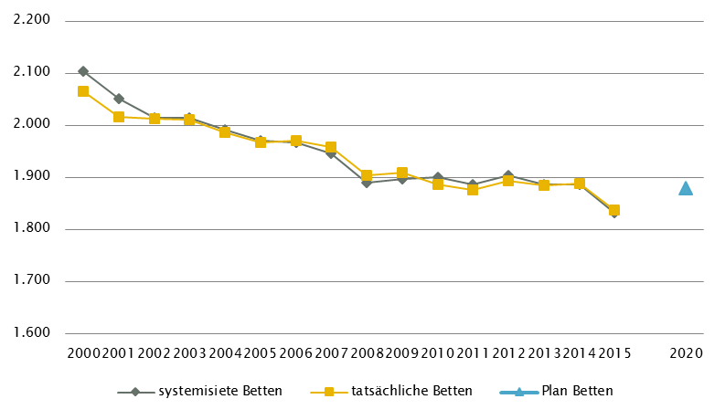
 | Vorarlberg - GGP (gem. ÖSG 2017) |  |  |  |  |  |  |  |  |  |  |  |  | Anzahl der Betten in Fonds-KA im Vergleich zu PLANBetten 2020 gemäß KA-Statistik - BMGF
 | GG in Fonds-KA insgesamt | CT1 | MR | COR | STR | ECT | PET
 | GG 2015 | 6 | 3 | 1 | 3 | 2 | 1
 | GGP | 6 | 4 | 2 | 3 | 3 | 1

 | GG in Akut-KA insgesamt | CT | MR | COR | STR | ECT | PET
 | GG 2015 | 0 | 4 | 1 | 3 | 2 | 1
 | GGP | 6 | 4 | 2 | 3 | 3 | 1

 | GG im extram. Bereich | CT | MR2 | COR | STR | ECT | PET
 | GG 2015 | 2 | 5 | 0 | 0 | 0 | 0
 | GGP | 1 | 4 | 0 | 0 | 0 | 0

 | GG in Rehabilitationszentren | CT | MR | COR | STR | ECT | PET
 | GG 2015 | 0 | 0 | 0 | 0 | 0 | 0
 | GGP | 0 | 0 | 0 | 0 | 0 | 0

 | GG im Bundesland insgesamt | CT | MR3 | COR | STR | ECT | PET
 | GG 2015 | 8 | 9 | 1 | 3 | 2 | 1
 | GGP | 7 | 8 | 2 | 3 | 3 | 1

 | Fußnoten

 | Vorarlberg - Fonds-KA |  |  |  |  |  |  |  |  | Vorarlberg - Ambulante ärztliche Versorgung

1 | Regionaler Strukturplan Gesundheit, Betreuung und Pflege Vorarlberg 2020/2025 |  |  |  |  |  |  |  | 1 | IST 2014 (gemäß Regiomed): CH inkl. KCH und PCH
2 | PSO: davon in Fonds-KA für PSO-K 0 system. Betten/ 0 tatsächl. Betten/ 4 PLANBetten in der KJP Rankweil |  |  |  |  |  |  |  | 3 | IST 2014 (gemäß Regiomed): inkl. Zuordnung von FÄ für NEU/PSY und PSY/NEU nach Fachschwerpunkt
3 | KJP: inkl. 4 PLANBetten PSO-K |  |  |  |  |  |  |  | 3 | IST 2014(gemäß Regiomed): ZMK inkl. MKG, Dr. med. dent und Dentisten
4 | RSG = L-KAP zzgl. HOS 10 Betten KA Hohenems |  |  |  |  |  |  |  | 4 | IST 2007 (gemäß RSG ambulant 2015): gemeinsame Darstellung von NEU und PSY
5 | PSY: exkl. 85 systemisierte und 85 tatsächliche Betten für Abhängigkeitserkrankungen |  |  |  |  |  |  |  | 5 | keine Einbeziehung der Fachrichtungen KCH, KJP, CH, NC, PCH, UC, ZMK, NUK, PMR, PAT, LAB
 |  |  |  |  |  |  |  |  | 6 | keine RSG ambulant 2015 - Empfehlung für NEU, PSY
 | Vorarlberg - alle Akut KA |  |  |  |  |  |  |  | 7 | RSG ambulant 2015: Beschluss LGP Vorarlberg Dezember 2009; Aktualisierung mit Planungshorizont 2020 am 17.05.2016 in der Vorarlberger LZK
 |  |  |  |  |  |  |  |  | 8 | CAVE: neue Systematik der Fachrichtungsverteilung, keine Vergleichbarkeit zur Information RSG mit Datenbasis vor Umstellung
1 | Regionaler Strukturplan Gesundheit, Betreuung und Pflege Vorarlberg 2020/2025
 |  |  |  |  |  |  |  |  |  | Vorarlberg - GGP

 | Vorarlberg- LAP: RFZ/BLB |  |  |  |  |  |  |  | 1 | exkl. Funktionsgerät: 1 CT
 |  |  |  |  |  |  |  |  | 2 | MR im extram. Bereich: inklusive 1 Kooperation mit Akut-KA (KH Bludenz, K802)
1 | ONKS |  |  |  |  |  |  |  | 3 | MR, GG insgesamt: ergänzend 2 MR mit einer Feldstärke < 1 Tesla eingerichtet (intramuraler Standort, sonstige Akut-KA: Lech;
2 | KIONK: Im KH 807 Dornbirn primäre Koordinationsstelle und Behandlung von Vorarlberger Kindern |  |  |  |  |  |  |  |  | extramuraler Standort: Lech)
 | mit hämatologisch-onkologsichen Erkrankungen in Zusammenarbeit mit Referenzzentren für KIONK
3 | Davon 1 GCHZ

 | Vorarlberg - HD-Plätze

1 | DIA-Plätze SOLL für den Planungshorizont 2020
2 | DIA extramural: inkl. Hämodialyse-Plätze für Feriendialyse

 | Quellen: BMG - Krankenanstaltenstatistik; BMG - Diagnosen- und Leistungsdokumentation der österreichischen KA; KDok 2015; RSG, LKAP, Abstimmungsergebnis GÖG-LGF;
 | HVSVT - Regiomed; Ärzteliste der ÖÄK; Psychotherapeutenliste des BMG; Liste der Klinischen Psychologinnen und Klinischen Psychologen des BMG;
 | ÖSG 2017; GÖG-eigene bundeslandspezifische Umfrage unter Einbeziehung vom Amt der Landesregierung, PSD, psychosoziale Vereine, Psychiatriekoordinatoren

Wien
 | Wien - Fonds-KA
 | Betten | INT | KI | KCH | KJP | CH | NC | IM | GGH | NEU | PSY4,5 | DER | AU | HNO | URO | PCH | PUL | OR | UC | MKG | SRN3 | GEM | AG/R | RNS | PAL | PSO2 | Summe
 | systemisierte Betten 2015 | 663 | 296 | 96 | 64 | 1268 | 145 | 3008 | 624 | 698 | 779 | 203 | 203 | 255 | 342 | 58 | 285 | 753 | 348 | 48 | 100 | 47 | 427 | 0 | 74 | 71 | 10855
 | tatsächliche Betten 2015 | 622 | 237 | 83 | 54 | 1086 | 128 | 2715 | 550 | 634 | 673 | 174 | 193 | 210 | 277 | 56 | 256 | 698 | 348 | 44 | 73 | 45 | 369 | 0 | 72 | 60 | 9657
 | PLANBetten RSG Wien (2020)1 | 752 | 236 | 86 | 106 | 1115 | 131 | 2675 | 577 | 613 | 803 | 116 | 130 | 178 | 283 | 61 | 216 | 713 | 340 | 28 | 64 | 14 | 443 | 0 | 92 | 44 | 9816
 | PLANBetten WKAP 2013 (2020)1 | 752 | 236 | 86 | 106 | 1115 | 131 | 2675 | 577 | 613 | 803 | 116 | 130 | 178 | 283 | 61 | 216 | 713 | 340 | 28 | 64 | 14 | 475 | 0 | 92 | 44 | 9848

 | Wien - alle Akut KA1
 | Betten | INT | KI | KCH | KJP | CH | NC | IM | GGH | NEU | PSY | DER | AU | HNO | URO | PCH | PUL | OR | UC | MKG | SRN | GEM | AG/R | RNS | PAL | PSO | Summe
 | systemisierte Betten 2015 | 683 | 296 | 96 | 64 | 1268 | 145 | 3008 | 624 | 698 | 779 | 203 | 203 | 255 | 342 | 58 | 285 | 753 | 630 | 48 | 100 | 919 | 427 | 0 | 74 | 71 | 12029
 | tatsächliche Betten 2015 | 642 | 237 | 83 | 54 | 1086 | 128 | 2715 | 550 | 634 | 673 | 174 | 193 | 210 | 277 | 56 | 256 | 698 | 606 | 44 | 73 | 816 | 369 | 0 | 72 | 60 | 10706
 | PLANBetten RSG Wien (2020)1 | 774 | 236 | 86 | 106 | 1115 | 131 | 2675 | 577 | 613 | 1066 | 116 | 130 | 178 | 283 | 61 | 216 | 713 | 624 | 28 | 64 | 867 | 443 | 0 | 92 | 44 | 11238
 | PLANBetten WKAP 2013 (2020) | 774 | 236 | 86 | 106 | 1115 | 131 | 2675 | 577 | 613 | 1066 | 116 | 130 | 178 | 283 | 61 | 216 | 713 | 624 | 28 | 64 | 867 | 475 | 0 | 92 | 44 | 11270

 | Wien - LAP: RFZ/BLB |  |  |  |  |  |  |  |  |  |  |  |  |  |  |  |  |  |  |  |  |  |  |  | HD-Plätze (chronisch)
 | Fonds-KA insg. | HCH | TCH | GCH | TXC | KAR | ONK1 | BRZ | SZT2 | NUKT | NEP3 | DIA | BRA | KHCH | KTXC | KKAR | KIONK | KSZT | KNEP | NEO | SU | N-B | N-C | ZAE | int.1 | ex. | insg.
 | Anzahl Leistungsstandorte IST 2015 | 2 | 2 | 7 | 1 | 7 | 5 | n.v. | 4 | 2 | 4 | 8 | n.v. | 1 | 1 | 1 | 2 | 1 | n.v. | 5 | 9 | 8 | 9 | 9 | 161 | 72 | 233
 | Anzahl Standorte SOLL RSG Wien (2020) | 2 | 2 | 5 | 1 | 5 | 4 | n.v. | 4 | 1 | 4 | n.v. | 1 | n.v. | n.v. | 1 | 2 | 1 | n.v. | 7 | 8 | 8 | n.v. | 8 | n.v. | n.v. | n.v.
 | Anzahl Standorte SOLL WKAP 2013 (2020) | 2 | 2 | 5 | 1 | 5 | 4 | n.v. | 4 | 1 | 4 | n.v. | 1 | n.v. | n.v. | 1 | 2 | 1 | n.v. | 7 | 8 | 8 | n.v. | 8 | n.v. | n.v. | n.v.

 | Wien - Ambulante ärztliche Versorgung
 | Versorgungssituation | AM | KI4 | KCH1,2 | KJP4 | CH1,2 | NC2 | IM | GGH | NEU3 | PSY3 | DER | AU | HNO | URO | PCH1,2 | PUL | OR5 | UC5 | ZMK9 | RAD | NUK | MG | PMR | LAB | PAT | insg.
 | IST gesamt 2014: ÄAVE (WÄ) (gem. Regiomed)5,10 | 701.9 | 163.9 | - | 10.9 | 133.5 | - | 375.3 | 177.3 | 83.9 | 47.6 | 138.7 | 146.8 | 105.6 | 67.8 | - | 50.5 | 133.4 | 77.1 | 658.9 | i.E. | n.v. | i.E. | i.E. | i.E. | i.E. | 3073.3
 | IST-Stand 2006 gem. RSG (Basis ÄVZÄ) | 774.1 | 170.8 | - | - | 137.3 | n.v. | 373.5 | 209.3 | 79.4 | 78.9 | 180.3 | 145.0 | 114.3 | 77.5 | - | 56.0 | 139.3 | 68.7 | 713.3 | n.v. | n.v. | n.v. | n.v. | n.v. | n.v. | 3317.7
 | Empfehlung RSG ÄVZÄ (2015)6,7,8 | 759.1 | 171.3 | - | - | 132.4 | n.v. | 360.6 | 204.4 | 75.1 | 78.9 | 176.9 | 145.5 | 114.3 | 74.7 | - | 54.2 | 126.0 | 80.0 | 698.0 | n.v. | n.v. | n.v. | n.v. | n.v. | n.v. | 3251.4
 | §2-Kassenplanstellen IST 2015
 | RSG §2-Kassenplanstellen SOLL

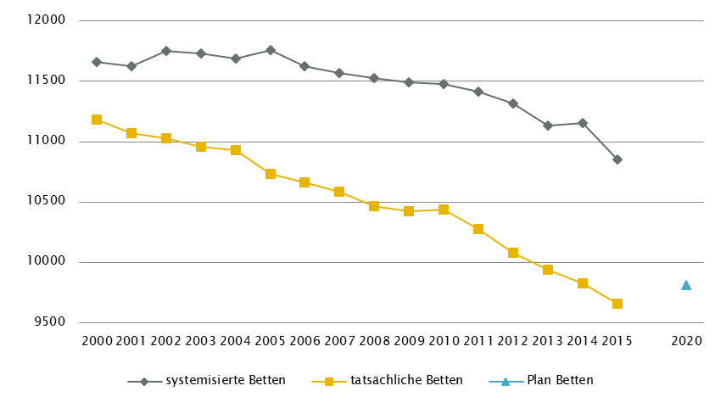
 | Wien - GGP (gem. ÖSG 2017) |  |  |  |  |  |  |  |  |  |  |  |  | Anzahl der Betten in Fonds-Ka im Vergleich zu PLANBetten 2020 gemäß KA-Statistik - BMGF
 | GG in Fonds-KA insgesamt | CT1, 2 | MR1 | COR | STR | ECT | PET
 | GG 2015 | 25 | 18 | 12 | 11 | 22 | 4
 | GGP | 28 | 22 | 10 | 15 | 20 | 6

 | GG in Akut-KA insgesamt | CT | MR | COR | STR | ECT | PET
 | GG 2015 | 30 | 23 | 15 | 11 | 23 | 4
 | GGP | 33 | 25 | 11 | 15 | 21 | 6

 | GG im extram. Bereich 4 | CT | MR | COR | STR | ECT | PET
 | GG 2015 | 23 | 22 | 0 | 0 | 8 | 2
 | GGP | 16 | 17 | 0 | 0 | 5 | 0

 | GG in Rehabilitationszentren | CT | MR | COR | STR | ECT | PET
 | GG 2015 | 0 | 0 | 0 | 0 | 0 | 0
 | GGP | 0 | 0 | 0 | 0 | 0 | 0

 | GG im Bundesland insgesamt | CT | MR3 | COR | STR | ECT | PET
 | GG 2015 | 53 | 45 | 15 | 11 | 31 | 6
 | GGP | 49 | 42 | 11 | 15 | 26 | 6

 | Fußnoten

 | Wien - Fonds-KA |  |  |  |  |  |  |  |  |  | Wien - GGP

1 | RSG Wien (2020): Beschluss LZK am 14.Dezember 2016; zuletzt geändert a. 20.06.2017; WKAP: vgl. LGBl. Nr.17/2013; zuletzt geändert LGBl. Nr. 2/2017 |  |  |  |  |  |  |  |  | 1 | exkl. Funktionsgeräte: 6 CT, 1 MR
2 | PSO: davon in Fonds-KA für PSO-K 45 system. Betten/ 35 tatsächl. Betten/18 PLANBetten |  |  |  |  |  |  |  |  | 2 | CT in Fonds-KA insgesamt: 1 CT an intramuralen Standorten (Hartmannspital; K915) von extramuralem Anbieter betrieben
3 | SRN: davon STR 80 system. Betten/ 55 tatsächl. Betten/Planbetten 56, NUK 20 system. Betten/ 18 tatsächl. Betten/8 Planbetten |  |  |  |  |  |  |  |  | 3 | MR, GG insgesamt: ergänzend 3 MR mit einer Feldstärke < 1 Tesla eingerichtet (je ein Standort in Fonds-KA, sonstige Akut-KA sowie extramural)
4 | PSY: im Vergleich zu RSG 2015 70 Betten Drogenbereich extern verlagert |  |  |  |  |  |  |  |  | 4 | Bis 2015 soll es in Wien im extramuralen Bereich 17 MR-Geräte und 17 CT-Geräte in 17 integrierten Schnittbildzentren geben (je 7 Zentren in den VR 91 und 92 sowie 3 Zentren in der VR 93). Jedes Zentrum soll je 1 CT- und 1 MR-Gerät sowie sämtliche radiologische Leistungen anbieten. Dies bedeutet eine Reduktion der Standorte für CT-Geräte sowie eine Ausweitung der Standorte für MR-Geräte im Vergleich zum Ist-Stand. Zwischen den Systempartnern Wiener Gebietskrankenkasse, Wirtschaftskammer Wien und Ärztekammer für Wien ist geplant, die Versorgungsregionen (VR) in Subregionen zu unterteilen und auf dieser Ebene den GGP im ÖSG schrittweise bis 2015 anzupassen. Nach 2015 soll in der VR 92 von 7 auf 6 Zentren reduziert werden. IST-Stand-Darstellung für CT und MR gemäß Beschlusslage der BGK vom 25.6.2010.
5 | PSY: exkl. 60 systemisierte und 39 tatsächliche Betten für Abhängigkeitserkrankungen

 | Wien - alle Akut KA

1 | exkl. KH 902 Kalksburg

 | Wien - LAP: RFZ/BLB

1 | ONK: alle Standorte sind ONKZ
2 | SZT: 1 Standort für allogene und autologe SZT
3 | NEP: davon 1 RFZ als Kooperation von K910 KFJ, K917 KAR und K956 DSP

 | HD-Plätze

1 | Jeweils inkl. 5 Hämodialyse-Plätze für Kinderdialyse im AKH Wien; ausnahmslos im 3-3-Schicht-Betrieb

 | Wien - Ambulante ärztliche Versorgung

1 | IST 2014 (gemäß Regiomed): CH inkl. KCH und PCH
2 | IST 2006/ Empfehlung 2015 (gemäß RSG): CH inkl. KCH, NC und PCH
3 | IST 2014 (gemäß Regiomed): inkl. Zuordnung von FÄ für NEU/PSY und PSY/NEU nach Fachschwerpunkt
4 | IST 2006/ Empfehlung 2015 (gemäß RSG): KI inkl. KJP
5 | Aufteilung ÄVZÄ OR und UC Empfehlung RSG (2015) gemäß Verteilung UC/OR Regiomed 2008
6 | RSG-Empfehlung 2015 auf Basis IST 2006, aufgrund Vorgängerversion Regiomed mit IST 2014 nicht vergleichbar.
7 | Zahlen beziehen sich auf die Planungsvariante des RSG mit einem Umsetzungsfaktor von nur 25%
8 | RSG Wien (2015): Beschluss Wiener Gesundheitsplattform November 2009
9 | IST 2013(gemäß Regiomed): ZMK inkl. MKG, Dr. med. dent und Dentisten
10 | CAVE: neue Systematik der Fachrichtungsverteilung, keine Vergleichbarkeit zur Information RSG mit Datenbasis vor Umstellung

 | Quellen: BMG - Krankenanstaltenstatistik; BMG - Diagnosen- und Leistungsdokumentation der österreichischen KA; KDok 2015; RSG, LKAP, Abstimmungsergebnis GÖG-LGF;
 | HVSVT - Regiomed; Ärzteliste der ÖÄK; Psychotherapeutenliste des BMG; Liste der Klinischen Psychologinnen und Klinischen Psychologen des BMG;
 | ÖSG 2017; GÖG-eigene bundeslandspezifische Umfrage unter Einbeziehung vom Amt der Landesregierung, PSD, psychosoziale Vereine, Psychiatriekoordinatoren

